3 Tablica-Grafikon 1
I. dio: Mirovinski fondovi (OMF-ovi)
Section I: Pension Funds (OMFs)

Tablica 1.: Članstvo obveznih mirovinskih fondova (OMF-ova)1) |  |  |  |  | Prosinac 2011.
Table 1: Mandatory pension fund's (OMF's) Membership1) |  |  |  |  | December 2011

Stavka / Item | AZ OMF | Erste Plavi OMF | PBZ/CO OMF | Raiffeisen OMF | Ukupno
Stanje na početku mjeseca OMF membership at the beginning of the month | 575,602 | 246,468 | 285,078 | 493,746 | 1,600,894
Udjel u ukupnom broju članova (u %) / Share in total membership (in %) | 35.96% | 15.40% | 17.81% | 30.84% | 100.00%
Prve prijave / First membership registration | 34 | 14 | 35 | 23 | 106
Naknadno dovršene prijave / Subsequently completed registrations | 50 | 40 | 63 | 27 | 180
Raspored Regosa 2) / Allocation by Regos 2) | 1,153 | 493 | 571 | 988 | 3,205
Ukupno novih članova / New members total | 1,237 | 547 | 669 | 1,038 | 3,491
Prelasci u drugi OMF / Transfer to other OMF | 12 | 11 | 26 | 27 | 76
Prelasci iz drugih fondova / Transfer from other OMF | 49 | 8 | 9 | 10 | 76
Neto promjena / Net transfer | 37 | -3 | -17 | -17 | -
Ukupan prestanak članstva / Membership termination total | 18 | 6 | 9 | 16 | 49
Stanje na kraju tekućeg mjeseca / OMF membership at the end of the month | 576,858 | 247,006 | 285,721 | 494,751 | 1,604,336
Mjesečna promjena (u %) / Monthly change (in %) | 0.22% | 0.22% | 0.23% | 0.20% | 0.22%
Udjel u ukupnom broju članova (u %) / Share in total membership (in %) | 35.96% | 15.40% | 17.81% | 30.84% | 100.00%
1) Broj članova na kraju razdoblja ne sadrži raspored osiguranika kojima je zakonski rok za odabir OMF-a istekao u promatranom razdoblju.
1) Membership at the end of the period does not include the allocation of persons that missed the deadline for choosing OMF during the observed period.
2) Članove kojima je na kraju proteklog mjeseca istekao zakonski rok za osobni odabir OMF-a Regos je po službenoj dužnosti, temeljem razmjerne metode, rasporedio u jedan od OMF-ova prvi radni dan tekućeg mjeseca.
2) Persons for whoom the legaly prescribed dedline for selecting the fund expired at the end of previous month were alocated by Regos, using a proportional method, to one of pension funds.

Grafikon 1.: Udjel OMFova u ukupnom broju članova |  |  |  |  | Prosinac 2011.
Chart 1: OMFs' shares in total membership |  |  |  |  | December 2011

Izvor / Source: Regos, preliminarni podaci / Regos, preliminary data
 |  |  |  |  | stranica/page 3

4 Tablica-Grafikon 2
Tablica 2.: Struktura članova OMF-a prema dobi i spolu |  |  |  |  |  |  |  |  | Prosinac 2011.
Table 2: Mandatory pension funds members age and sex structure |  |  |  |  |  |  |  |  | December 2011

 |  | Prosinac 2011. |  |  | Studeni 2011. |  | P r o m j e na / C h a n g e
 |  | December 2011 |  |  | November 2011 |  | Brojčana / In number |  | u % / in %
Dob Age | Muškarci Male | Žene Female | Ukupno Total | Muškarci Male | Žene Female | Ukupno Total | Muškarci Male | Žene Female | Ukupno Total
≤ 18 | 2,764 | 2,348 | 5,112 | 2,742 | 2,308 | 5,050 | 22 | 40 | 1.23%
19 - 24 | 94,608 | 77,535 | 172,143 | 95,041 | 78,046 | 173,087 | -433 | -511 | -0.55%
25 - 29 | 141,236 | 130,588 | 271,824 | 141,680 | 130,903 | 272,583 | -444 | -315 | -0.28%
30 - 34 | 154,872 | 143,167 | 298,039 | 154,470 | 142,949 | 297,419 | 402 | 218 | 0.21%
35 - 39 | 142,444 | 134,022 | 276,466 | 142,179 | 133,707 | 275,886 | 265 | 315 | 0.21%
40 - 44 | 128,469 | 124,253 | 252,722 | 128,379 | 124,271 | 252,650 | 90 | -18 | 0.03%
45 - 49 | 121,970 | 116,681 | 238,651 | 120,741 | 115,482 | 236,223 | 1,229 | 1,199 | 1.03%
50 - 54 | 35,454 | 32,298 | 67,752 | 35,079 | 31,803 | 66,882 | 375 | 495 | 1.30%
55 - 59 | 13,494 | 8,133 | 21,627 | 13,202 | 7,912 | 21,114 | 292 | 221 | 2.43%
60 - 64 | 0 | 0 | 0 | 0 | 0 | 0 | 0 | 0 | 0.00%
≥ 65 | 0 | 0 | 0 | 0 | 0 | 0 | 0 | 0 | 0.00%
Ukupno / Total | 835,311 | 769,025 | 1,604,336 | 833,513 | 767,381 | 1,600,894 | 1,798 | 1,644 | 0.22%
Izvor / Source: Regos

Grafikon 2.: Dobna i spolna struktura članova OMF-a na dan 31. prosinca 2011. godine
Chart 2: OMF members age and sex structure as at 31 December 2011

M j e s e č n a p r o m j e n a b r o j a ć l a n o v a u d o b n i m r a z r e d i m a M o n t h l y c h a n g e i n n u m b e r s b y a g e c l a s s e s

Izvor / Source: Regos

 |  |  |  |  |  |  |  |  | stranica/page 4

8 Tablica 9-Grafikon 3,4
Tablica 9.: Neto imovina OMF-ova |  |  |  |  |  | Prosinac 2011.
Table 9: OMFs' net assets |  |  |  |  |  | December 2011

 |  |  |  | u tisućama kuna / in thousand HRK
Obvezni mirovinski fond Mandatory pension fund | Neto imovina OMF-ova / OMFs' net assets
 | Prosinac 2011. |  | Studeni 2011. |  | Promjena
 | December 2011 |  | November 2011 |  | Change
 | Iznos | Udjel | Iznos | Udjel | Iznos | u %
 | Amount | Share | Amount | Share | Amount | in %
AZ OMF | 16,573,300 | 40.36% | 16,110,301 | 40.19% | 462,999 | 2.87%
Erste Plavi OMF | 5,356,144 | 13.04% | 5,228,335 | 13.04% | 127,809 | 2.44%
PBZ/CO OMF | 6,851,565 | 16.68% | 6,715,273 | 16.75% | 136,293 | 2.03%
Raiffeisen OMF | 12,286,090 | 29.92% | 12,027,275 | 30.01% | 258,815 | 2.15%
Ukupno / Total | 41,067,099 | 100.00% | 40,081,184 | 100.00% | 985,915 | 2.46%
Izvor / Source: HANFA

Grafikon 3.: Udjeli OMF-ova u ukupnoj neto imovini |  |  |  |  |  | Prosinac 2011.
Chart 3: OMFs' shares in total net assets |  |  |  |  |  | December 2011

Izvor / Source: HANFA

Grafikon 4: Mjesečna promjena neto imovine OMF-ova |  |  |  |  |  | Prosinac 2011.
Chart 4: OMFs net assets monthly change |  |  |  |  |  | December 2011

Izvor / Source: HANFA
 |  |  |  |  |  | stranica / page 8

9 Grafikon 5
Grafikon 5 : Omjer neto imovine i neto doprinosa svih obveznih mirovinskih fondova | Prosinac 2011.
Chart 5 : Net asset - net contributions relation for all mandatory pension funds | December 2011

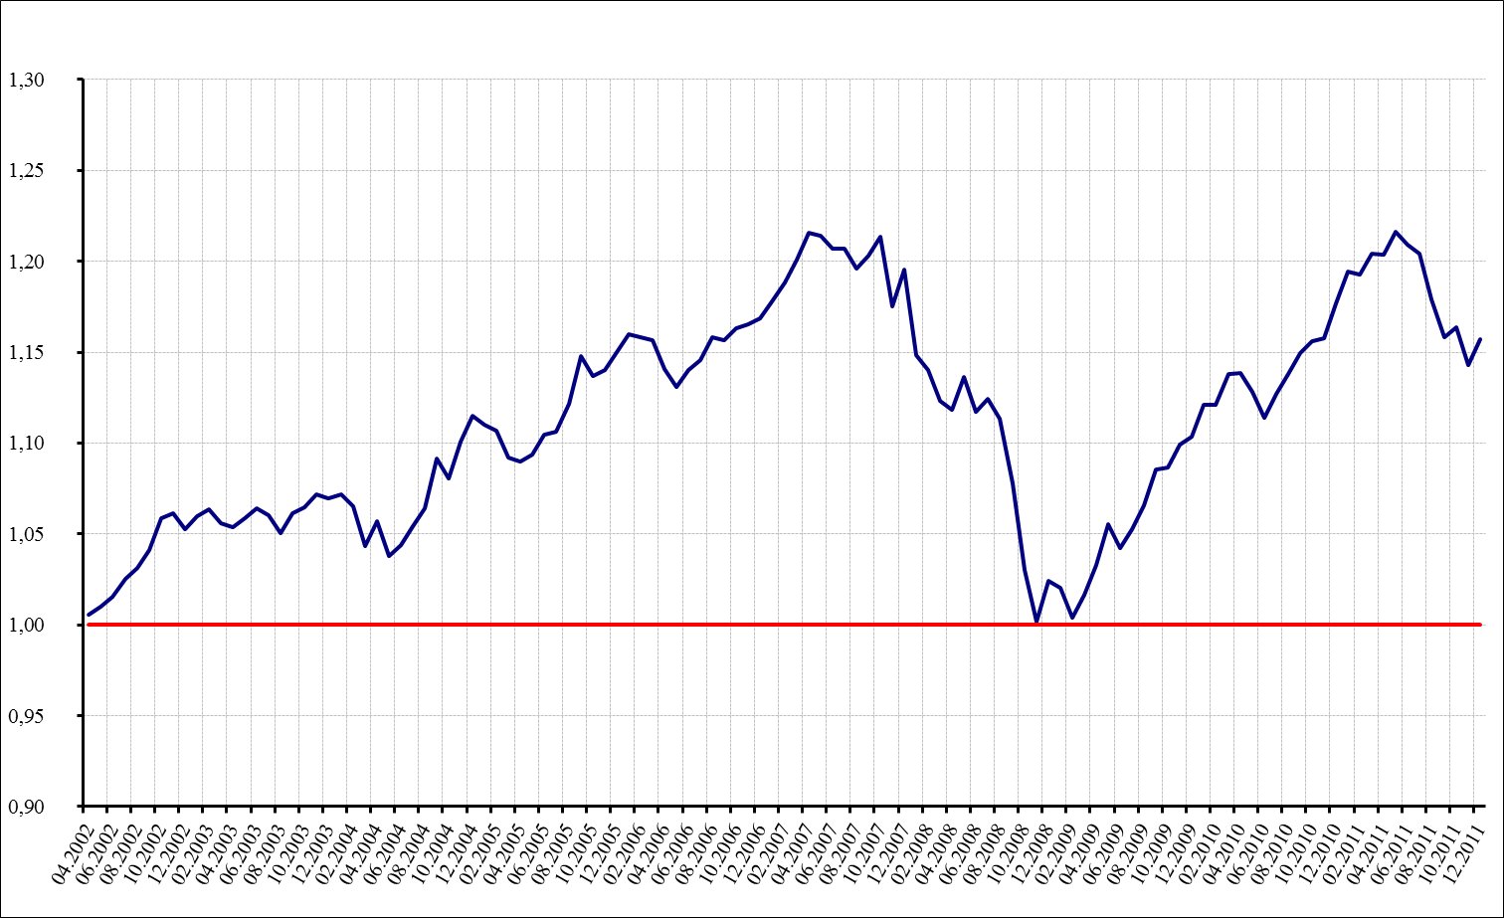

* Neto doprinosi svih obveznih mirovinskih fondova su umanjeni za iznos sredstava isplaćenih po zatvaranju osobnih računa članova
Net contributions of all mandatory pension funds are decreased by the amount of funds paid out after the closure of members personal accounts.
Izvor / Source: HANFA

 | stranica / page 9

10 Tablica 10-Grafikon 6
Tablica 10.: Vrijednosti obračunskih jedinica OMF-ova |  |  |  |  | Prosinac 2011.
Table 10: Values of OMFs' units of account |  |  |  |  | December 2011

Naziv fonda Fund name |  |  | Promjena u razdoblju / Change in the period
 | Prosinac 2011. | Studeni 2011. | Najmanja / Min | Najveća / Max | Raspon / Range
 | December 2011 | November 2011
AZ OMF | 161.4465 | 158.5004 | 158.8709 | 161.4465 | 2.5756
Erste Plavi OMF | 158.5558 | 156.4258 | 156.7266 | 158.5558 | 1.8292
PBZ/CO OMF | 148.2493 | 146.8714 | 147.4400 | 148.3497 | 0.9097
Raiffeisen OMF | 156.5803 | 154.8726 | 155.1471 | 156.5803 | 1.4332
Mirex1) | 157.4119 | 155.1928 | 155.5698 | 157.4119 | 1.8421
Izvor /Source: HANFA

1) Mirex predstavlja vrijednost obračunske jedinice prosječnog OMF-a i računa se kao ponderirana aritmetička sredina. Ponder predstavlja udjel neto imovine pojedinog fonda u ukupnoj neto imovini.
1) Mirex represents the value of the unit of account of an average OMF, and is calculated as a weighted arithmetic mean. The weight represent OMFs' share of total net assets.

Grafikon 6: Dnevni prinosi Mirex-a (zadnjih 6 mjeseci) |  |  |  |  | Prosinac 2011.
Chart 6: Mirex daily rates of return (last 6 months) |  |  |  |  | December 2011

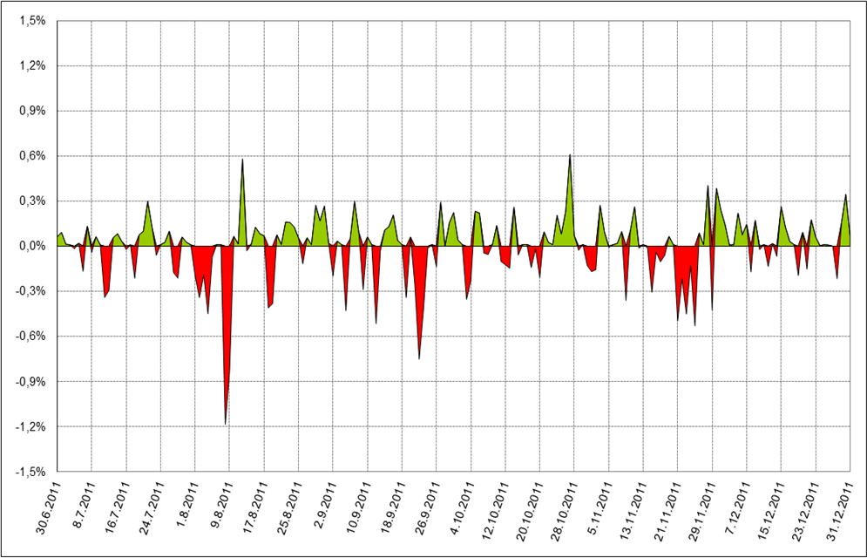

Izvor /Source: HANFA

 |  |  |  |  | stranica / page 10

11 Grafikon 7
Grafikon 7: Vrijednost obračunske jedince - AZ OMF | Prosinac 2011.
Chart 7: Value of unit of account - AZ mandatory pension fund | December 2011

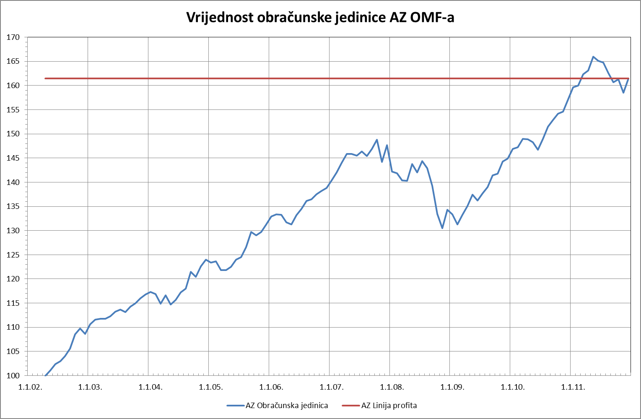

Izvor /Source: HANFA
 | stranica / page 11

12 Grafikon 8
Grafikon 8: Vrijednost obračunske jedince - ERSTE Plavi OMF | Prosinac 2011.
Chart 8:Value of unit of account - ERSTE Plavi mandatory pension fund | December 2011

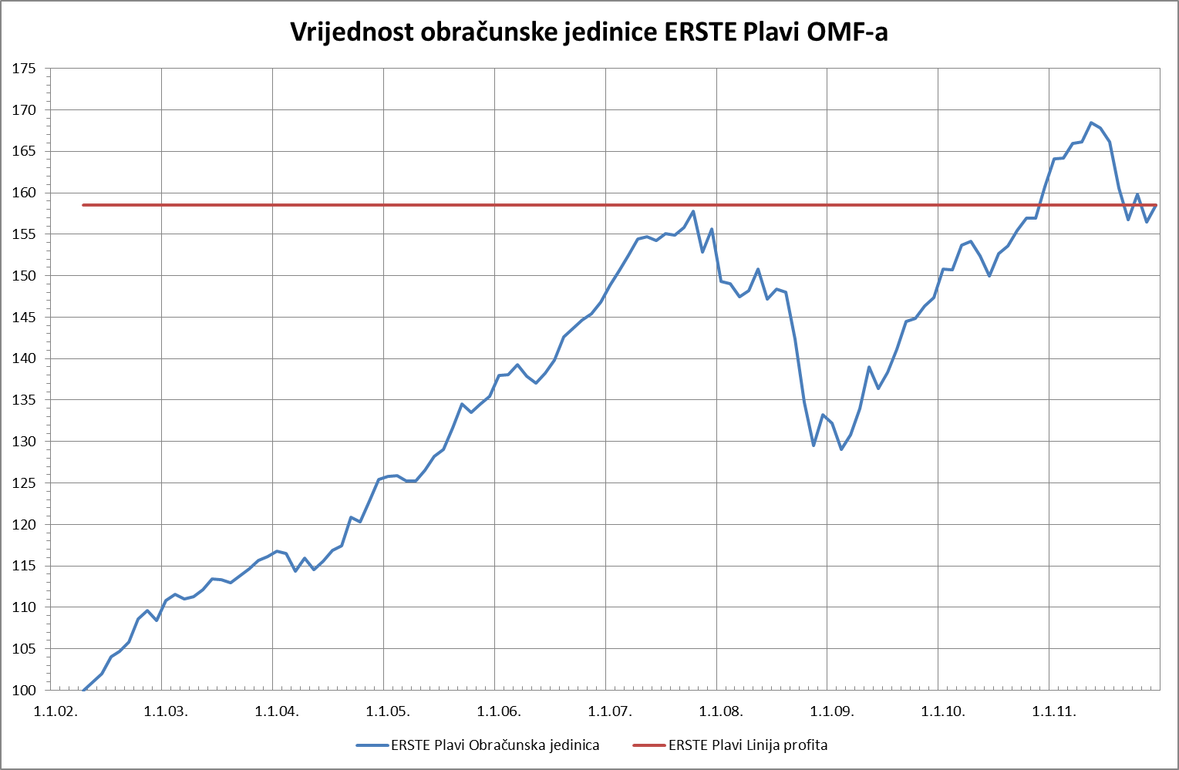

Izvor /Source: HANFA
 | stranica / page 12

13 Grafikon 9
Grafikon 9: Vrijednost obračunske jedince - PBZ CO OMF | Prosinac 2011.
Chart 9:Value of unit of account - PBZ CO mandatory pension fund | December 2011

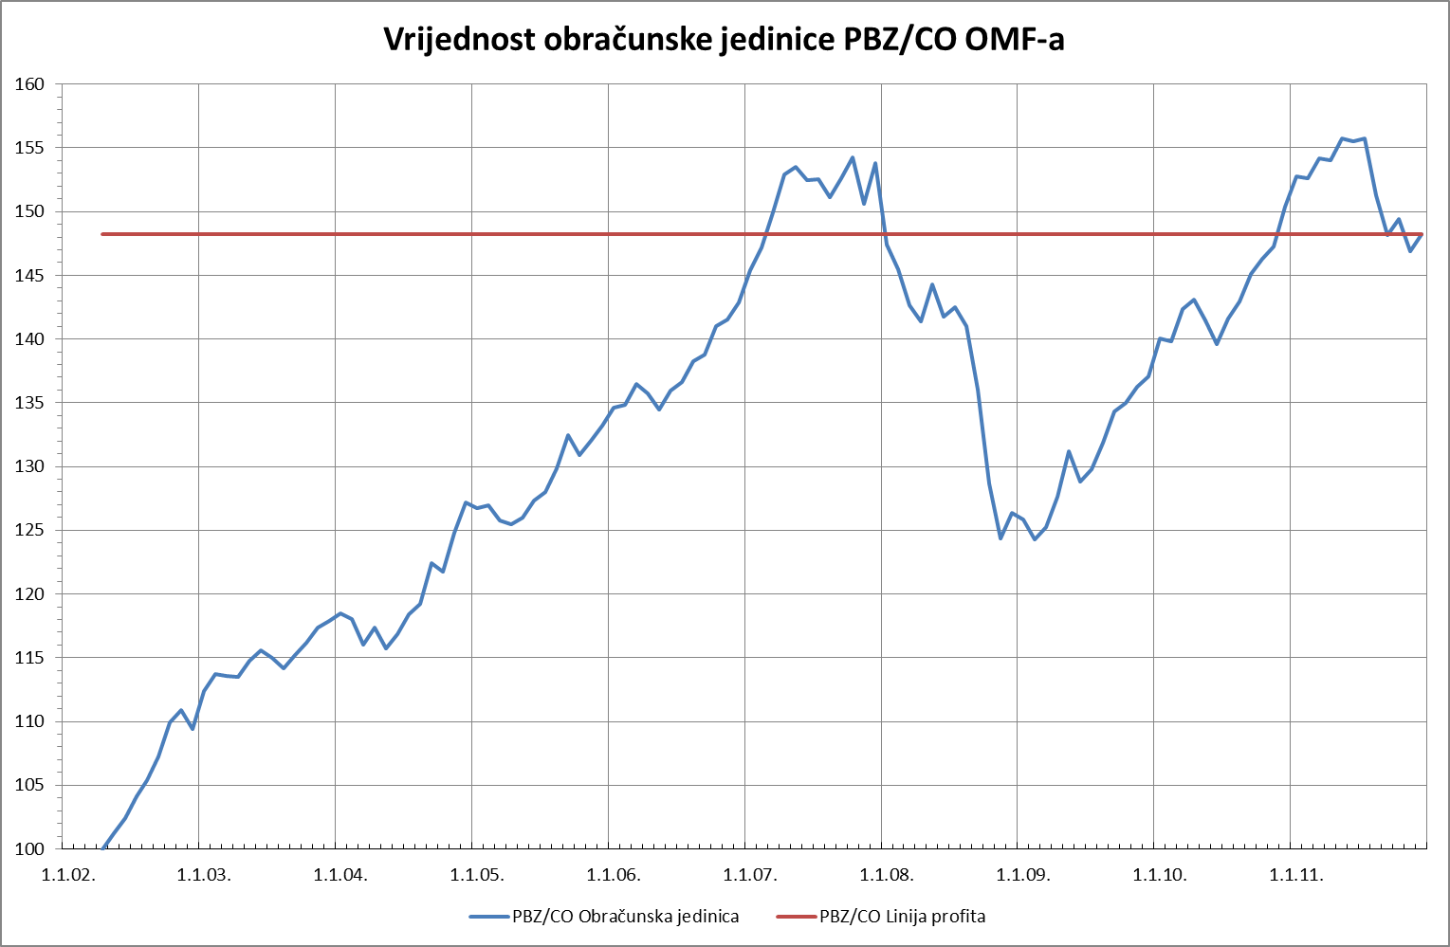

Izvor /Source: HANFA
 | stranica / page 13

14 Grafikon 10
Grafikon 10: Vrijednost obračunske jedince - Raiffeisen OMF | Prosinac 2011.
Chart 10: Value of unit of account - Raiffeisen mandatory pension fund | December 2011

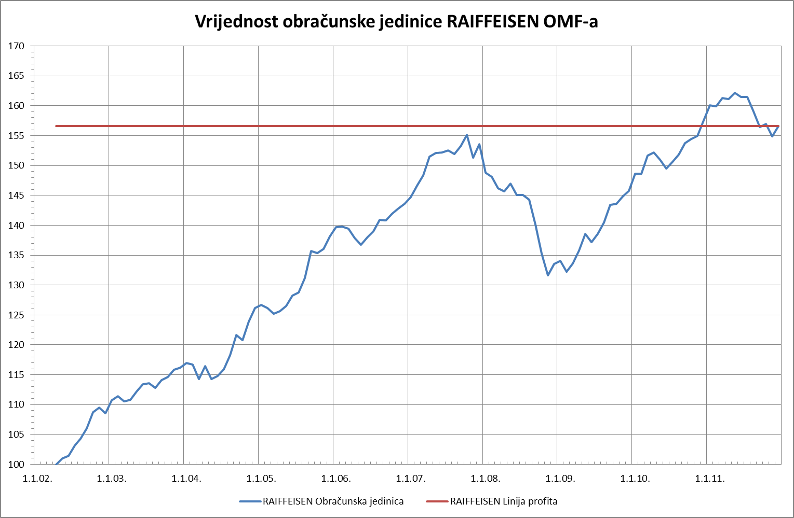

Izvor /Source: HANFA
 | stranica / page 14

15 Grafikon 11
Grafikon 11: Vrijednost obračunske jedince - MIREX | Prosinac 2011.
Chart 11:Value of unit of account - MIREX | December 2011

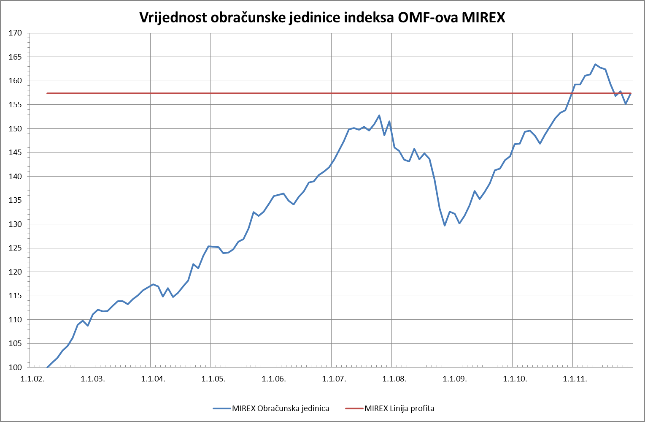

Izvor /Source: HANFA
 | stranica / page 15

21 Grafikon 12
Grafikon 12: Anualizirani ekvivalentni prinosi - AZ obvezni mirovinski fond | Prosinac 2011.
Chart 12: Annualized eqvivalent rates of return based on year of first payment of the contribution by the members - AZ mandatory pension fund | December 2011

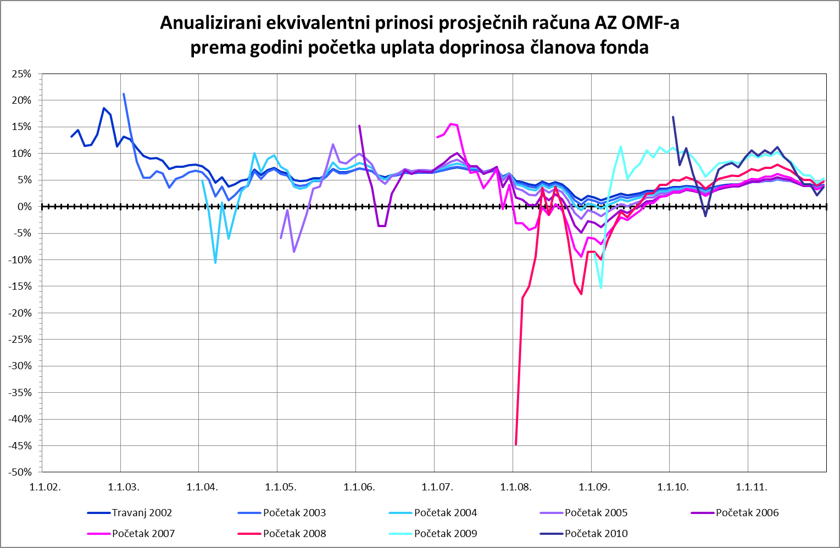

Izvor /Source: HANFA
 | stranica / page 21

22 Grafikon 13
Grafikon 13: Anualizirani ekvivalentni prinosi - ERSTE Plavi obvezni mirovinski fond | Prosinac 2011.
Chart 13: Annualized eqvivalent rates of return based on year of first payment of the contribution by the members - ERSTE Plavi mandatory pension fund | December 2011

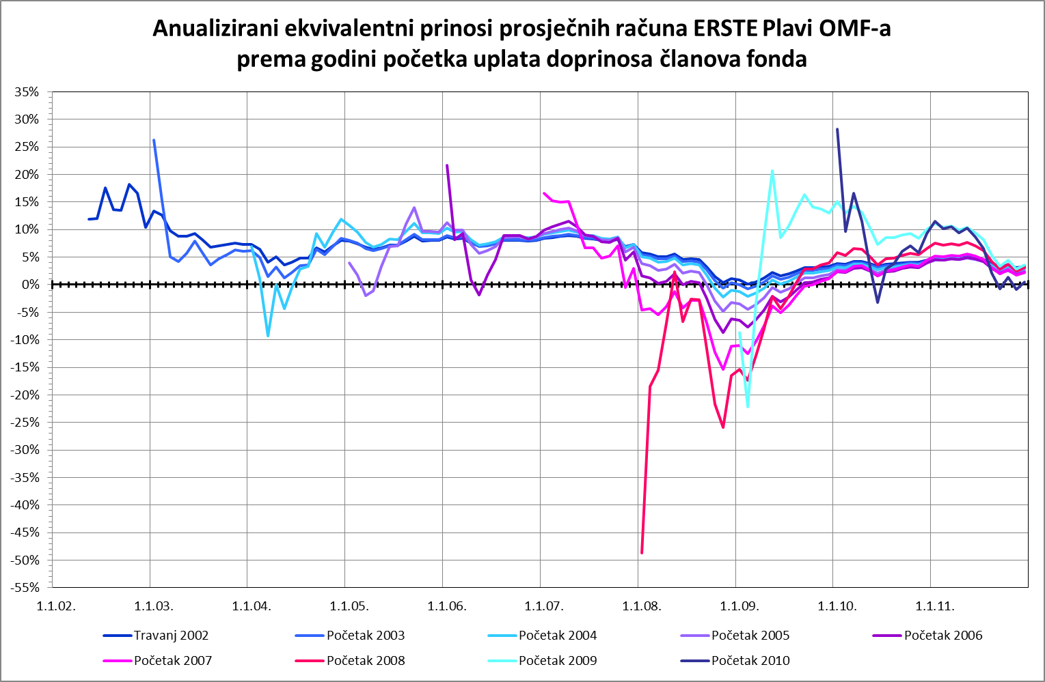

Izvor /Source: HANFA
 | stranica / page 22

23 Grafikon 14
Grafikon 14: Anualizirani ekvivalentni prinosi - PBZ CO obvezni mirovinski fond | Prosinac 2011.
Chart 14: Annualized eqvivalent rates of return based on year of first payment of the contribution by the members - PBZ CO mandatory pension fund | December 2011

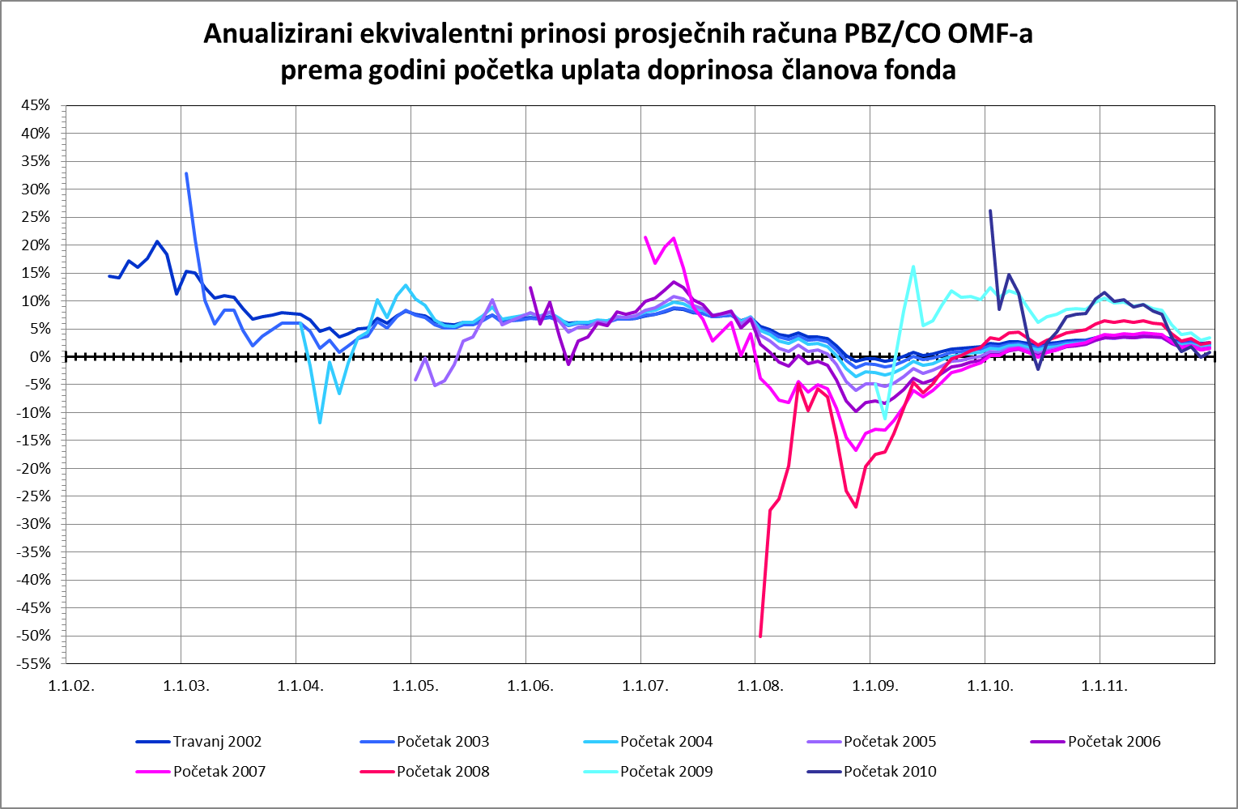

Izvor /Source: HANFA
 | stranica / page 23

24 Grafikon 15
Grafikon 15: Anualizirani ekvivalentni prinosi - Raiffeisen obvezni mirovinski fond | Prosinac 2011.
Chart 15: Annualized eqvivalent rates of return based on year of first payment of the contribution by the members - Raiffeisen mandatory pension fund | December 2011

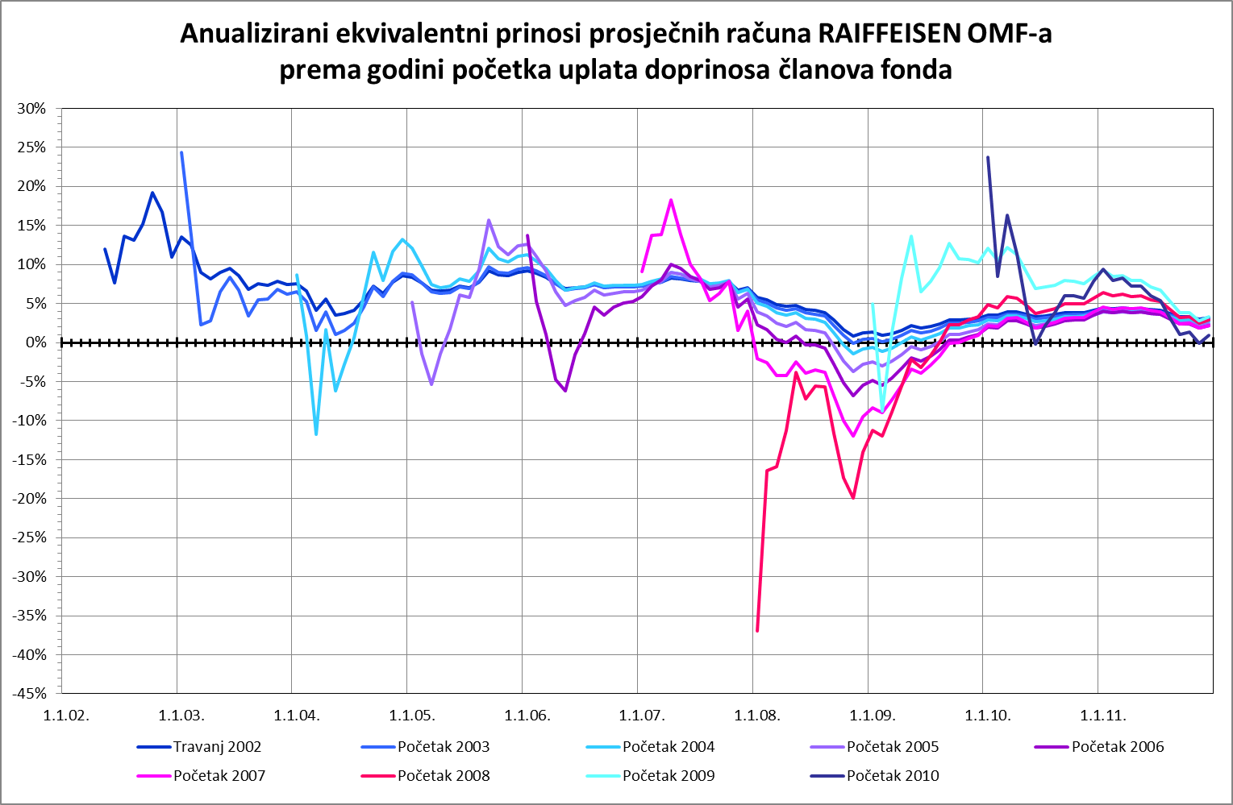

Izvor /Source: HANFA
 | stranica / page 24

25 Grafikon 16
Grafikon 16: Anualizirani ekvivalentni prinosi - MIREX | Prosinac 2011.
Chart 16: Annualized eqvivalent rates of return based on year of first payment of the contribution by the fund members - MIREX | December 2011

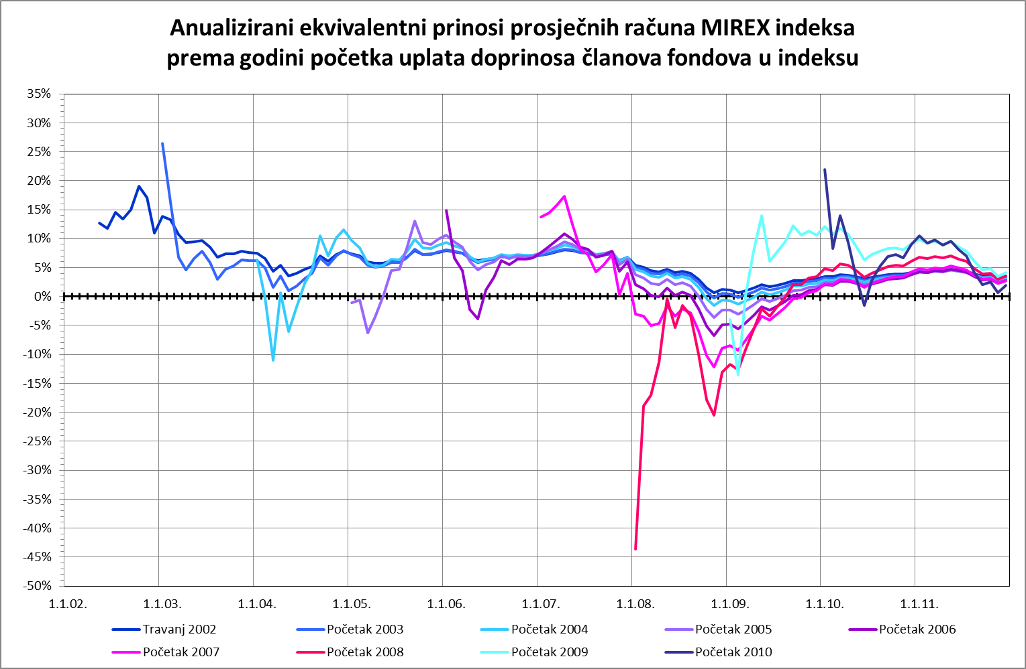

Izvor /Source: HANFA
 | stranica / page 25

27 Tablica 13-Grafikon 17
Tablica 13.: Članstvo ODMF-ova1) |  |  |  |  |  |  | Prosinac 2011.
Table 13: ODMF's Membership1) |  |  |  |  |  |  | December 2011

Članstvo / Membership | AZ benefit ODMF | AZ profit ODMF | Croatia osiguranje ODMF | Erste Plavi Expert ODMF | Erste Plavi Protect ODMF | Raiffeisen ODMF | Ukupno Total
Početak razdoblja Beginning of the period | 24,213 | 68,747 | 17,771 | 16,386 | 9,220 | 46,594 | 182,931
Udjel / Share | 13.24% | 37.58% | 9.71% | 8.96% | 5.04% | 25.47% | 100.00%
Novi članovi New members | 383 | 589 | 185 | 91 | 133 | 286 | 1,667
Mirovina / Retirement | 19 | 28 | 20 | 12 | 5 | 103 | 187
Smrt / Death | 0 | 5 | 0 | 0 | 0 | 4 | 9
Ostalo / Other | 84 | 113 | 0 | 18 | 9 | 78 | 302
Ukupan prestanak članstva Membership termination total | 103 | 146 | 20 | 30 | 14 | 185 | 498
Kraj razdoblja End of the period | 24,493 | 69,190 | 17,936 | 16,447 | 9,339 | 46,695 | 184,100
Udjel Share | 13.30% | 37.58% | 9.74% | 8.93% | 5.07% | 25.36% | 100.00%
Izvor / Source: DMD-ovi / DMDs
1) Preliminarni podaci / Preliminary data

Grafikon 17: Udjel ODMFova u ukupnom broju članova |  |  |  |  |  |  | Prosinac 2011.
Chart 17: ODMFs' shares in total membership |  |  |  |  |  |  | December 2011

Izvor / Source: DMD-ovi / DMDs

 |  |  |  |  |  |  | stranica / page 27

28 Tablica 14 - Grafikon 18
Tablica 14.: Struktura članova ODMF-a prema dobi i spolu |  |  |  |  |  | KVARTALNI PODACI za: |  |  | PROSINAC 2011.
Table 14: Open voluntary pension funds members age and sex structure |  |  |  |  |  | QUARTERLY DATA for: |  |  | DECEMBER 2011

 |  | Prosinac 2011. |  |  | Rujan 2011. |  | P r o m j e na / C h a n g e
 |  | December 2011 |  |  | September 2011 |  | Brojčana / In number |  | u % / in %
Dob Age | Muškarci Male | Žene Female | Ukupno Total | Muškarci Male | Žene Female | Ukupno Total | Muškarci Male | Žene Female | Ukupno Total
≤ 18 | 1,190 | 1,044 | 2,234 | 1,125 | 969 | 2,094 | 65 | 75 | 6.69%
19 - 24 | 5,547 | 3,528 | 9,075 | 5,573 | 3,568 | 9,141 | -26 | -40 | -0.72%
25 - 29 | 11,954 | 9,280 | 21,234 | 11,722 | 9,190 | 20,912 | 232 | 90 | 1.54%
30 - 34 | 14,352 | 12,537 | 26,889 | 13,969 | 12,278 | 26,247 | 383 | 259 | 2.45%
35 - 39 | 13,355 | 13,115 | 26,470 | 13,068 | 12,921 | 25,989 | 287 | 194 | 1.85%
40 - 44 | 12,308 | 13,535 | 25,843 | 11,983 | 13,311 | 25,294 | 325 | 224 | 2.17%
45 - 49 | 12,795 | 15,546 | 28,341 | 12,440 | 15,208 | 27,648 | 355 | 338 | 2.51%
50 - 59 | 16,413 | 18,343 | 34,756 | 16,145 | 18,163 | 34,308 | 268 | 180 | 1.31%
60 - 69 | 4,302 | 3,934 | 8,236 | 4,212 | 3,850 | 8,062 | 90 | 84 | 2.16%
70 - 84 | 478 | 507 | 985 | 447 | 450 | 897 | 31 | 57 | 9.81%
≥ 85 | 17 | 20 | 37 | 47 | 80 | 127 | -30 | -60 | -70.87%
Ukupno Total | 92,711 | 91,389 | 184,100 | 90,731 | 89,988 | 180,719 | 1,980 | 1,401 | 1.87%
Izvor / Source: DMD-ovi / DMDs

Grafikon 18.: Dobna i spolna struktura članova ODMF-a na dan 31. prosinca 2011. godine
Chart 18: ODMF members age and sex structure as at 31 December 2011

K v a r t a l n a p r o m j e n a b r o j a ć l a n o v a u d o b n i m r a z r e d i m a Q u a r t e r l y c h a n g e i n n u m b e r s b y a g e c l a s s e s

Izvor / Source: DMD-ovi / DMDs

 |  |  |  |  |  |  |  |  | stranica/page 28

29 Tablica 15- Grafikon 19
Tablica 15.: Bruto mirovinski doprinosi uplaćeni ODMF-ovima1) |  |  |  |  | Prosinac 2011.
Table 15: Gross pension contributions paid to ODMFs1) |  |  |  |  | December 2011

 |  |  |  | u tisućama kuna / in thousand HRK
Otvoreni dobrovoljni mirovinski fond Open-end voluntary pension fund | Bruto mirovinski doprinosi / Gross pension contributions
 | Prosinac 2011. | Studeni 2011. | Mjesečna promjena | Sveukupno od početka djelovanja 2) | Prirast ukupnih bruto doprinosa u tekućem mjesecu
 | December 2011 | November 2011 | Monthly change | Grand total since the start of activity 2) | Total net contributions growth in current month
AZ benefit ODMF | 5,675 | 3,033 | 87.13% | 162,289 | 3.62%
AZ profit ODMF | 16,709 | 8,313 | 100.99% | 656,544 | 2.61%
Croatia osiguranje ODMF | 6,208 | 1,536 | 304.14% | 135,768 | 4.79%
Erste Plavi Expert ODMF | 2,546 | 1,304 | 95.19% | 117,052 | 2.22%
Erste Plavi Protect ODMF | 1,626 | 949 | 71.33% | 49,323 | 3.41%
...
Ukupno / Total | 48,360 | 21,515 | 124.77% | 1,784,147 | 2.79%
Izvor / Source: DMD-ovi / DMDs
1) Bruto doprinosi jednaki su ukupno uplaćenim doprinosima članova dobrovoljnih mirovinskih fondova, prije odbitka naknade DMD-ova od uplaćenih doprinosa.
1) Gross contribution is a contribution paid in by a member of a voluntary pension fund which includes DMDs' entry fee.
2) U ukupnim uplatama iskazana su i uplaćena sredstva državnog poticaja.
2) Total net contributions include state subsidies.

Grafikon.19: Mjesečna promjena bruto mirovinskih doprinosa uplaćenih ODMF-ovima |  |  |  |  | Prosinac 2011.
Chart: 19: Monthly change of gross pension contributions paid to ODMFs |  |  |  |  | December 2011

AZ benefit ODMF | 87.13%
AZ profit ODMF | 100.99%
Croatia osiguranje ODMF | 304.14%
Erste Plavi Expert ODMF | 95.19%
Erste Plavi Protect ODMF | 71.33%
Raiffeisen ODMF | 144.46%

Izvor / Source: DMD-ovi / DMDs

 |  |  |  |  | stranica / page 29

30 Tablica 16-Grafikon 20,21
...
 |  |  |  | u tisućama kuna / in thousand HRK
Croatia osiguranje ODMF | 111,193 | 6.77% | 105,986 | 6.71% | 5,208 | 4.91%
Erste Plavi Expert ODMF | 100,014 | 6.09% | 97,295 | 6.16% | 2,719 | 2.79%
Erste Plavi Protect ODMF | 42,894 | 2.61% | 40,899 | 2.59% | 1,994 | 4.88%
Raiffeisen ODMF | 568,706 | 34.63% | 552,566 | 34.98% | 16,140 | 2.92%
Ukupno / Total | 1,642,130 | 100.00% | 1,579,751 | 100.00% | 62,379 | 3.95%
Izvor / Source: HANFA

Grafikon 20.: Udjeli pojedinih ODMF-ova u ukupnoj neto imovini |  |  |  |  |  | Prosinac 2011.
Chart 20: ODMFs' shares in total net assets |  |  |  |  |  | December 2011

AZ benefit ODMF | 141,095
AZ profit ODMF | 678,227
Croatia osiguranje ODMF | 111,193
Erste Plavi Expert ODMF | 100,014
Erste Plavi Protect ODMF | 42,894
Raiffeisen ODMF | 568,706

Izvor / Source: HANFA
Grafikon 21: Mjesečna promjena neto imovine ODMF-ova |  |  |  |  |  | Prosinac 2011.
Chart 21: ODMFs net assets monthly change |  |  |  |  |  | December 2011

AZ benefit ODMF | 5.18%
AZ profit ODMF | 4.53%
Croatia osiguranje ODMF | 4.91%
Erste Plavi Expert ODMF | 2.79%
Erste Plavi Protect ODMF | 4.88%
Raiffeisen ODMF | 2.92%
Ukupno / Total | 3.95%

Izvor / Source: HANFA

 |  |  |  |  |  | stranica / page 30

31 Tablica 17- Grafikon 22
...
 | Vrijednosti obračunskih jedinica Unit of account values | P r i n o s i / R a t e s o f r e t u r n
Izvor / Source: HANFA

1) Prinos mirovinskog fonda je postotna razlika između vrijednosti obračunske jedinice na zadnji radni dan razdoblja za koji se prinos računa i vrijednosti te jedinice na zadnji radni dan prethodnog razdoblja.
1) Rate of return of a pension fund is the percentual difference between the value of its unit of account on the last day of the reporting period and this unit's value on the last day of the previous period.
2) Kao datum početka poslovanja pojedinog DMF-a uzima se datum uplate prvih doprinosa, odnosno datum na koji je početna vrijednost obračunske jedinice bila 100,0000.
2) The first day of business of any given DMF shall be the date of the first contribution pay-ins, or the date on which the initial value of the unit of account is 100,0000.

Grafikon 22: Mjesečni prinosi ODMF-ova |  |  | Prosinac 2011.
Chart 22: ODMF monthly rates of return |  |  | December 2011

AZ benefit ODMF | 2.20%
AZ profit ODMF | 2.43%
Croatia osiguranje ODMF | -0.25%
Erste Plavi Expert ODMF | 0.83%
Erste Plavi Protect ODMF | 1.66%
Raiffeisen ODMF | 0.89%

Izvor / Source: HANFA
 |  |  | stranica / page 31

34 Tablica 21-Grafikon 23
...
 |  | Prosinac 2011. |  |  | Rujan 2011. |  | P r o m j e na / C h a n g e
60 - 69 | 1,006 | 288 | 1,294 | 1,019 | 301 | 1,320 | -13 | -13 | -1.97%
70 - 84 | 11 | 6 | 17 | 15 | 6 | 21 | -4 | 0 | -19.05%
≥ 85 | 1 | 0 | 1 | 1 | 0 | 1 | 0 | 0 | 0.00%
Ukupno Total | 11,826 | 6,327 | 18,153 | 11,506 | 6,208 | 17,714 | 320 | 119 | 2.48%
Izvor / Source: DMD-ovi / DMDs

Grafikon 23.: Dobna i spolna struktura članova ZDMF-a na dan 31. prosinca 2011. godine
Chart 23: ZDMF members age and sex structure as at 31 December 2011

 | M u š k a r c i / M a l e
≤ 18 | 13
19 - 24 | 141
25 - 29 | 690
30 - 34 | 1,388
35 - 39 | 1,716
40 - 44 | 1,599
45 - 49 | 1,918
50 - 59 | 3,343
60 - 69 | 1,006
70 - 84 | 11
≥ 85 | 1
 | Ž e n e / F e m a l e
≤ 18 | 4
19 - 24 | 90
25 - 29 | 450
30 - 34 | 752
35 - 39 | 937
40 - 44 | 915
45 - 49 | 1,081
50 - 59 | 1,804
60 - 69 | 288
70 - 84 | 6
≥ 85 | 0

K v a r t a l n a p r o m j e n a b r o j a ć l a n o v a u d o b n i m r a z r e d i m a Q u a r t e r l y c h a n g e i n n u m b e r s b y a g e c l a s s e s
 | M u š k a r c i / M a l e | Ž e n e / F e m a l e
≤ 18 | 2 | 0
19 - 24 | 9 | -4
25 - 29 | 69 | 20
30 - 34 | 203 | 48
35 - 39 | -34 | 10
40 - 44 | 24 | 39
45 - 49 | 105 | 73
50 - 59 | -41 | -54
60 - 69 | -13 | -13
70 - 84 | -4 | 0
≥ 85 | 0 | 0

Izvor / Source: DMD-ovi / DMDs

 |  |  |  |  |  |  |  |  | stranica/page 34

35 Tablica 22- Grafikon 24
...
Izvor / Source: HANFA

Grafikon 24: Mjesečni prinosi ZDMF-ova | Prosinac 2011.
Chart 24: ZDMF monthly rates of return | December 2011

AZ Auto Hrvatska | 0.00%
AZ Dalekovod ZDMF | 2.12%
AZ Hrvatska kontrola zračne plovidbe ZDMF | 2.47%
AZ VIP ZDMF | 2.42%
AZ Zagreb | 2.58%
CROATIA OSIGURANJE ZDMF | -0.19%
Sindikat pomoraca Hrvatske ZDMF | -0.31%
ZDMF HAC | 0.21%
ZDMF HEP grupe | 0.01%
Cestarski ZDMF | 3.60%
Ericsson Nikola Tesla ZDMF | 0.52%
Hrvatski liječnički sindikat ZDMF | 0.38%
Novinar ZDMF | 0.34%
Sindikat hrvatskih željezničara ZDMF | 0.39%
T-HT ZDMF | 0.66%

Izvor / Source: HANFA

 | stranica / page 35

37 Tablica 24 - Grafikon 25
...
 |  |  |  | * u tisućama kuna / 000 HRK
25 | Osiguranje s kapitalizacijom isplate Assurance with paid-up sum assured | - | - | - | -
 | UKUPNO (neživotna osiguranja, vrste 01 - 18) TOTAL (non-life insurance, lines 01 -18) | 6,457,815 | 6,712,963 | 638,861 | 3,261,926
 | UKUPNO (životna osiguranja, vrste 19 - 25) TOTAL (life assurance 19 - 25) | 1,354,875 | 2,431,217 | 57,024 | 1,295,478
 | UKUPNO / TOTAL | 7,812,690 | 9,144,180 | 695,885 | 4,557,404
** Kod likvidiranih šteta za vrstu osiguranja 11 zabilježena je djelomična isplata štete koja se do potpune isplate štete ne broji kao cijela likvidirana šteta / Under settled claims for insurance type 11 a partial claim settlement has been recorded, it is not treated as a settled claim until the claim has been paid in full.
Podaci za razdoblje 01.01.-31.12.2011. izmijenjeni su u odnosu na prethodno objavljene podatke radi naknadno dostavljenih ispravaka od strane subjekata nadzora. / Data for period 01.01.-31.12.2011. are changed in relation to previously published data, due to newly corrected data submitted from supervised entities.

Grafikon 25: Udio bruto zaračunate premije po vrstama osiguranja
Chart 25: Gross Written Premium by Line of Insurance

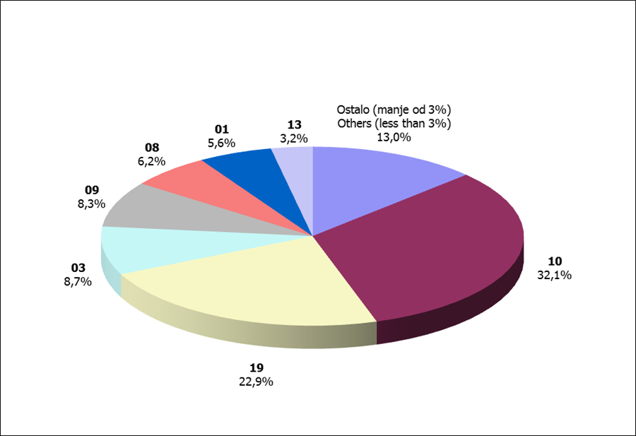

Izvor / Source: HANFA
...

38 Grafiikon 25.1
Grafikon 25.1: Udio zaračunate bruto premije i likvidiranih šteta po društvima za osiguranje po vrstama osiguranja za period od 1. siječnja do 31. prosinca 2011.
Chart 25.1 : Share of written premium and claims settled per line of insurances for the period 1 January - 31 December 2011

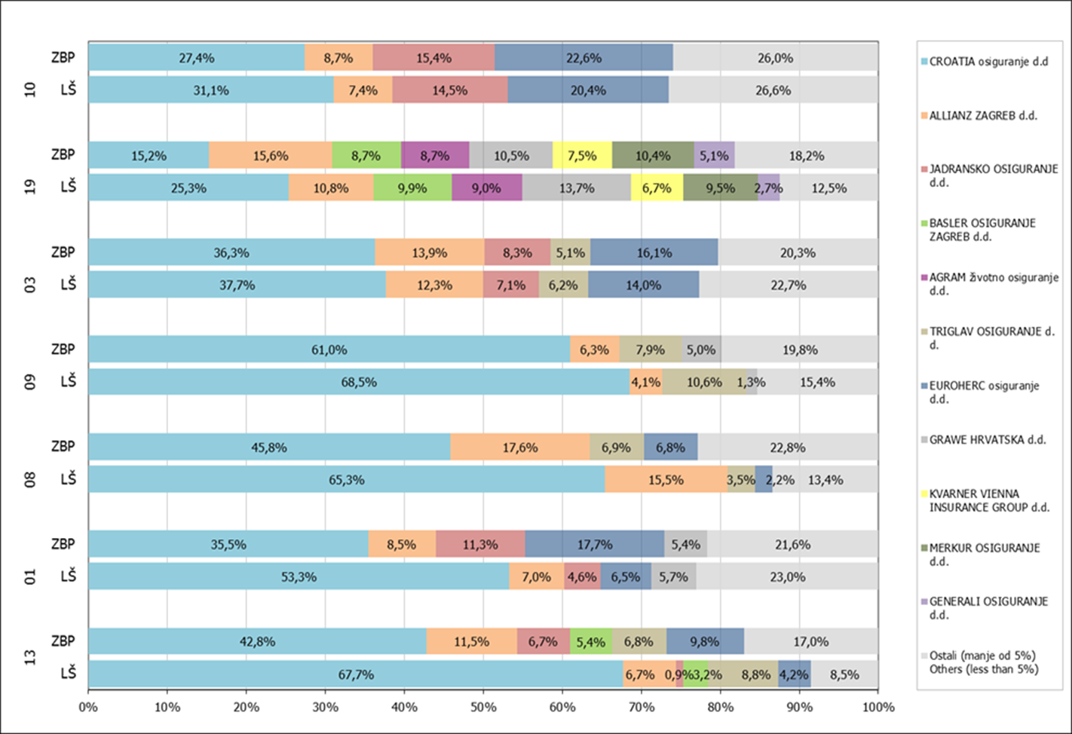

Izvor / Source: HANFA

Napomena: Grafikon prikazuje društva za osiguranje sa zaračunatom bruto premijom većom od 5% ukupne zaračunate bruto premije u promatranoj vrsti osiguranja.
Grafikon prikazuje samo vrste osiguranja sa zaračunatom bruto premijom većom od 3% ukupne zaračunate bruto premije tržišta osiguranja u RH.
Kratice ZBP i LŠ redom predstavljaju zaračunatu bruto premijiu i likvidirane štete

Note:The chart represents insurance companies with written premium greater then 5% of total written premium of the presented line of insurance.
Chart represents lines of insurance with written premium greater then 3% of total written premium of Croatian insurance market.
Abbreviations ZBP and LŠ stands for written premium and claims settled respectively.
...

41 Grafikon 27.1;27.2
Grafikon 27.1: Dnevni prinosi Crobex-a u tekućoj godini (zadnjih 6 mjeseci) | Prosinac 2011.
Chart 27.1: Crobex daily rates of return in current year (last 6 months) | December 2011

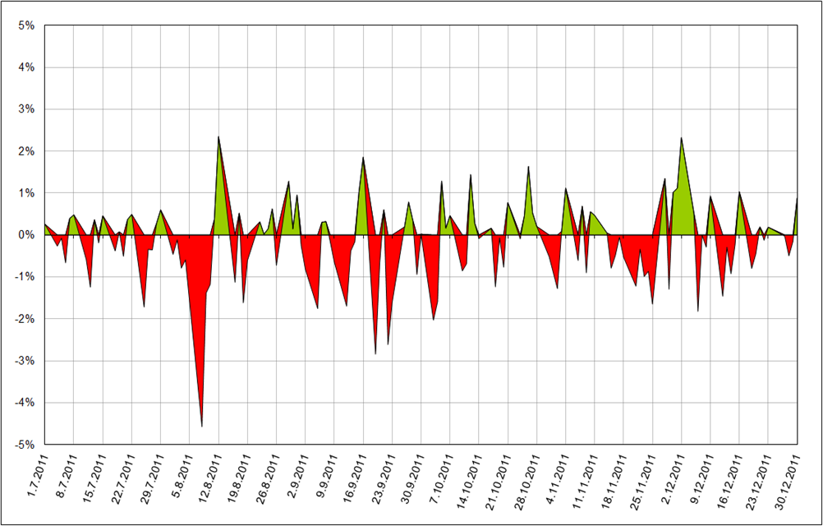

Izvor / Source: Bloomberg

Grafikon 27.2: Dnevni prinosi Crobex-a u prethodnoj godini (zadnjih 6 mjeseci) | Prosinac 2010.
Chart 27.2 :Crobex daily rates of return in previous year (last 6 months) | December 2010

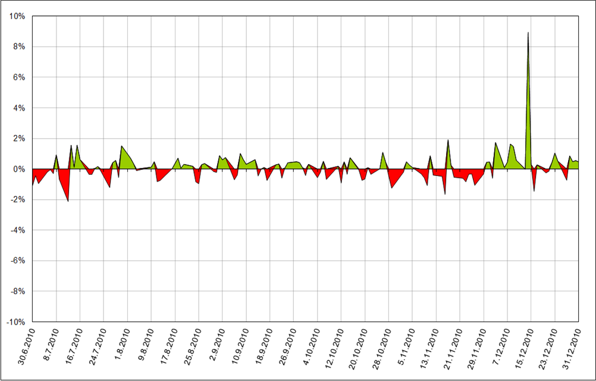

Izvor / Source: Bloomberg
 | stranica / page 41

42 Grafikon 27.3
Grafikon 27.3: Mjesečne vrijednosti i volumeni Crobex-a | Prosinac 2011.
Chart 27.3: Crobex monthly values and volumes | December 2011

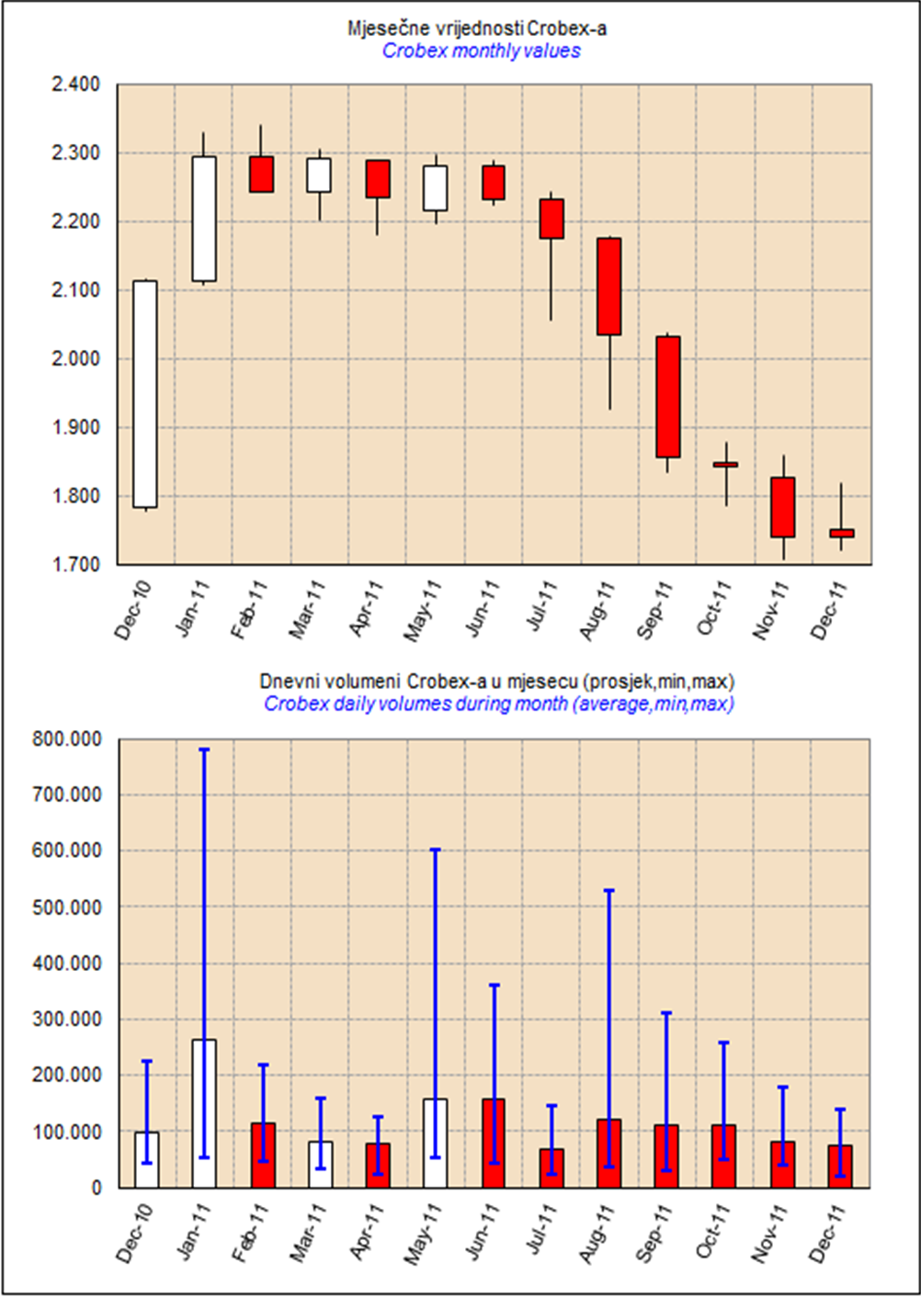

Izvor / Source: HANFA
 | stranica / page 42

48 Grafikon 29
Grafikon 29.: Promjena neto imovine i vrijednosti udjela dioničkih OIF-ova | Prosinac 2011.
Chart 29: Change in net assets and unit values of equity open-end investment funds | December 2011

Promjena neto imovine i vrijednosti udjela DIONIČKIH fondova Change in net asset and unit value - EQUITY FUNDS
-2.48% | -2.48%
-0.68% | -1.62%
2.40% | 2.40%
-9.47% | -9.90%
-5.36% | -5.54%
17.54% | 9.07%
-1.40% | -1.40%
-1.94% | 29.17%
-0.39% | -0.39%
0.82% | 0.51%
-0.56% | -0.86%
-0.40% | -2.24%
-1.74% | 0.54%
-11.21% | -14.11%
-0.66% | -4.45%
0.90% | 2.61%
3.42% | 3.89%
-2.16% | -3.15%
2.11% | -1.60%
-1.23% | -15.41%
-9.41% | -14.26%
-4.96% | -21.11%
1.07% | 1.89%
-6.21% | -5.69%
1.10% | -4.45%
-3.04% | -3.11%
-3.76% | -3.76%
-3.71% | -3.71%
-5.20% | -5.20%
2.00% | 1.98%
2.07% | 101.89%
-0.47% | -1.49%
-0.48% | 67.71%
-7.86% | -18.66%
-2.87% | 9.00%
3.48% | 3.10%
-2.06% | -7.40%
0.23% | -0.36%
0.15% | -0.59%
-1.88% | -4.39%
2.83% | -4.05%
1.56% | 1.55%
-0.94% | -0.94%
-0.18% | -1.09%
5.04% | 8.99%
-1.89% | -2.17%
0.48% | -1.68%
-0.10% | -0.05%
-0.69% | -2.12%
-0.62% | -5.09%
...

Fondovi bez promjene neto imovine i vrijednosti udjela i fondovi sa ekstremno velikom promjenom neto imovine i vrijednosti udjela nisu uključeni
Funds without change in net assets and unit value, and funds with extremly large change in net assets and unit value are not included
 | Studeni 2011.
 | November 2011

Promjena neto imovine i vrijednosti udjela DIONIČKIH fondova Change in net asset and unit value - EQUITY FUNDS
1.85% | 1.85%
-2.39% | -3.03%
0.32% | -9.92%
-0.56% | -0.93%
-2.12% | -6.49%
-16.06% | -9.53%
-6.49% | -8.10%
-8.44% | -8.44%
-3.02% | -3.02%
-6.82% | -9.53%
-6.23% | -10.67%
-3.26% | -4.76%
-7.99% | -8.68%
-3.33% | -3.97%
-5.01% | -5.42%
-0.41% | -8.66%
0.09% | -0.04%
-4.82% | -7.55%
-2.87% | -2.56%
-3.83% | -10.68%
3.24% | -2.10%
-6.19% | -17.74%
0.22% | 3.80%
1.07% | -0.36%
-1.90% | 4.23%
-5.01% | -8.68%
-0.87% | -0.87%
-1.49% | -1.49%
-2.29% | -2.29%
-4.55% | -13.19%
-0.54% | -0.88%
1.34% | -0.31%
-3.29% | -7.91%
1.56% | 0.70%
-6.19% | -6.18%
-5.58% | -17.35%
5.53% | 1.52%
-0.65% | -0.91%
-5.92% | -5.92%
-5.48% | -5.78%
-6.12% | -8.74%
-1.91% | -3.82%
2.59% | 7.97%
3.51% | 3.21%
5.94% | -4.47%
-8.45% | -10.81%
0.95% | -0.48%
-5.52% | -5.36%
0.80% | -12.44%
-23.78% | -43.23%
...

Fondovi bez promjene neto imovine i vrijednosti udjela i fondovi sa ekstremno velikom promjenom neto imovine i vrijednosti udjela nisu uključeni
Funds without change in net assets and unit value, and funds with extremly large change in net assets and unit value are not included

 | stranica / page 48

49 Grafikon 30
Grafikon 30.: Raspon promjene neto imovine i vrijednosti udjela dioničkih OIF-ova |  |  |  |  |  | Prosinac 2011.
Chart 30 : Range of change in net assets and unit value of equity open-end investment funds |  |  |  |  |  | December 2011

Raspon promjene neto imovine i vrijednosti udjela DIONIČKIH OIF-ova
Range of change in net asset and unit value - EQUITY FUNDS
0 | -21.11%
0 | 101.89%
-0.0085343181204 | 1.17%
-0.11208004325 | 0.00%
0.17544602603 | 0.00%

 |  |  |  |  | Najveći rast neto imovine
 |  |  |  |  | The largest NAV growth
 |  |  |  |  |  | 101.89%

 |  |  |  |  | Najveći pad neto imovine
 |  |  |  |  | The largest NAV fall
 |  |  |  |  |  | -21.11%

 |  |  |  |  | Prosječna promjena
 |  |  |  |  | The average change
 |  |  |  |  | NAV | 1.17%
 |  |  |  |  | NAV
 | Najveći pad vrijednosti udjela | -11.21% | Najveći rast vrijednosti udjela | 17.54% | Udjel | -0.85%
 | The largest fall in unit value |  | The largest unit value growth |  | Unit value

Fondovi bez promjene neto imovine i vrijednosti udjela i fondovi sa ekstremno velikom promjenom neto imovine i vrijednosti udjela nisu uključeni
Funds without change in net assets and unit value, and funds with extremly large change in net assets and unit value are not included
 |  |  |  |  |  | Studeni 2011.
 |  |  |  |  |  | November 2011

Raspon promjene neto imovine i vrijednosti udjela DIONIČKIH OIF-ova
Range of change in net asset and unit value - EQUITY FUNDS
0 | -43.23%
0 | 7.97%
-0.026840194085 | -5.25%
-0.23780290002 | 0.00%
0.059425912249 | 0.00%

 |  |  |  |  | Najveći rast neto imovine
 |  |  |  |  | The largest NAV growth
 |  |  |  |  |  | 7.97%

 |  |  |  |  | Najveći pad neto imovine
 |  |  |  |  | The largest NAV fall
 |  |  |  |  |  | -43.23%

 |  |  |  |  | Prosječna promjena
 |  |  |  |  | The average change
 |  |  |  |  | NAV | -5.25%
 |  |  |  |  | NAV
 | Najveći pad vrijednosti udjela | -23.78% | Najveći rast vrijednosti udjela | 5.94% | Udjel | -2.68%
 | The largest fall in unit value |  | The largest unit value growth |  | Unit value

Fondovi bez promjene neto imovine i vrijednosti udjela i fondovi sa ekstremno velikom promjenom neto imovine i vrijednosti udjela nisu uključeni
Funds without change in net assets and unit value, and funds with extremly large change in net assets and unit value are not included

 |  |  |  |  |  | stranica / page 49

50 Grafikon 31
Grafikon 31.: Distribucija promjene neto imovine i udjela dioničkih OIF-ova |  |  |  |  |  |  |  | Prosinac 2011.
Chart 31 :Distribution of change in net assets and units of equity open-end investment funds |  |  |  |  |  |  |  | December 2011

3.62% | 11.67%
-1.76% | 26.61%
-2.97% | -5.40%
1.08% | -3.20%
-0.85% | 1.17%
Distribucija promjene neto imovine i vrijednosti udjela DIONIČKIH OIF-ova
Distribution of change in net asset and unit value funds - EQUITY FUNDS
 |  |  |  |  |  | Fondovi s rastom NAV-a i rastom udjela
 |  |  |  |  |  | Funds with growth in NAV and unit value
 |  |  |  |  |  |  | Broj fondova | 12
 |  |  |  |  |  |  | Number of funds
 |  |  |  |  |  | Prosječni Average | Rast NAV-a | 11.67%
 |  |  |  |  |  |  | NAV growth
 |  |  |  |  |  |  | Rast udjela | 3.62%
 |  |  |  |  |  |  | Unit value growth

 |  |  |  |  |  | Fondovi s rastom NAV-a i padom udjela
 |  |  |  |  |  | Funds with NAV growth and unit value fall
 |  |  |  |  |  |  | Broj fondova | 4
 |  |  |  |  |  |  | Number of funds
 |  |  |  |  |  | Prosječni Average | Rast NAV-a | 26.61%
 |  |  |  |  |  |  | NAV growth
 |  |  |  |  |  |  | Pad udjela | -1.76%
 |  |  |  |  |  |  | Unit value fall

 |  |  |  |  |  |  | Uk.broj fondova | 53
 |  |  |  |  |  | Ukupna prosj. promjena Total average change | All funds num.
 |  | Promjena vrijednosti udjela / Change in unit value

Fondovi s padom NAV-a i padom udjela |  |  | Fondovi s padom NAV-a i rastom udjela |  |  |  | NAV | 1.17%
Funds with fall in NAV and unit value |  |  | Funds with NAV fall and unit value growth |  |  |  | NAV
 | Prosječni / Average |  |  | Prosječni / Average
Broj fondova | Pad NAV-a | Pad udjela | Broj fondova | Pad NAV-a | Rast udjela |  | Udjel | -0.85%
Number of funds | NAV fall | Unit value fall | Number of funds | NAV fall | Unit value growth |  | Unit value
30 | -5.40% | -2.97% | 7 | -3.20% | 1.08%

Fondovi bez promjene neto imovine i vrijednosti udjela i fondovi sa ekstremno velikom promjenom neto imovine i vrijednosti udjela nisu uključeni
Funds without change in net assets and unit value, and funds with extremly large change in net assets and unit value are not included
 |  |  |  |  |  |  |  | Studeni 2011.
 |  |  |  |  |  |  |  | November 2011

2.17% | 2.60%
-1.90% | 4.23%
-4.86% | -7.63%
1.63% | -3.42%
-2.68% | -5.25%
Distribucija promjene neto imovine i vrijednosti udjela DIONIČKIH OIF-ova
Distribution of change in net asset and unit value funds - EQUITY FUNDS
 |  |  |  |  |  | Fondovi s rastom NAV-a i rastom udjela
 |  |  |  |  |  | Funds with growth in NAV and unit value
 |  |  |  |  |  |  | Broj fondova | 8
 |  |  |  |  |  |  | Number of funds
 |  |  |  |  |  | Prosječni Average | Rast NAV-a | 2.60%
 |  |  |  |  |  |  | NAV growth
 |  |  |  |  |  |  | Rast udjela | 2.17%
 |  |  |  |  |  |  | Unit value growth

 |  |  |  |  |  | Fondovi s rastom NAV-a i padom udjela
 |  |  |  |  |  | Funds with NAV growth and unit value fall
 |  |  |  |  |  |  | Broj fondova | 1
 |  |  |  |  |  |  | Number of funds
 |  |  |  |  |  | Prosječni Average | Rast NAV-a | 4.23%
 |  |  |  |  |  |  | NAV growth
 |  |  |  |  |  |  | Pad udjela | -1.90%
 |  |  |  |  |  |  | Unit value fall

 |  |  |  |  |  |  | Uk.broj fondova | 57
 |  |  |  |  |  | Ukupna prosj. promjena Total average change | All funds num.
 |  | Promjena vrijednosti udjela / Change in unit value

Fondovi s padom NAV-a i padom udjela |  |  | Fondovi s padom NAV-a i rastom udjela |  |  |  | NAV | -5.25%
Funds with fall in NAV and unit value |  |  | Funds with NAV fall and unit value growth |  |  |  | NAV
 | Prosječni / Average |  |  | Prosječni / Average
Broj fondova | Pad NAV-a | Pad udjela | Broj fondova | Pad NAV-a | Rast udjela |  | Udjel | -2.68%
Number of funds | NAV fall | Unit value fall | Number of funds | NAV fall | Unit value growth |  | Unit value
38 | -7.63% | -4.86% | 10 | -3.42% | 1.63%

Fondovi bez promjene neto imovine i vrijednosti udjela i fondovi sa ekstremno velikom promjenom neto imovine i vrijednosti udjela nisu uključeni
...

52 Grafikon 32
Grafikon 32.: Promjena neto imovine i vrijednosti udjela mješovitih OIF-ova | Prosinac 2011.
Chart 32.: Change in net assets and unit values of balanced open-end investment funds | December 2011

Promjena neto imovine i vrijednosti udjela MJEŠOVITIH fondova Change in net asset and unit value - BALANCED FUNDS
-1.53% | -2.71%
4.73% | 1.90%
0.12% | -1.61%
0.14% | -34.69%
-1.43% | -10.58%
1.28% | -5.41%
1.54% | 1.54%
1.80% | 1.80%
-2.21% | -6.68%
2.20% | -15.44%
1.49% | -22.28%
-6.03% | -4.30%
-0.63% | -0.63%
0.41% | 0.41%
-2.07% | -7.77%
-1.48% | -21.53%
0.06% | -0.02%
-1.87% | -3.04%
1.23% | -2.48%
-0.70% | -4.73%
0.28% | -9.02%
3.11% | 3.11%
-0.07% | -1.34%
2.26% | 10.92%
0.04% | -3.14%

Fondovi bez promjene neto imovine i vrijednosti udjela i fondovi sa ekstremno velikom promjenom neto imovine i vrijednosti udjela nisu uključeni
Funds without change in net assets and unit value, and funds with extremly large change in net assets and unit value are not included
 | Studeni 2011.
 | November 2011
Promjena neto imovine i vrijednosti udjela MJEŠOVITIH fondova Change in net asset and unit value - BALANCED FUNDS
-2.58% | -4.25%
-9.95% | -9.95%
-2.26% | -2.64%
-2.56% | -2.56%
-2.03% | -2.03%
-3.79% | -5.20%
-6.02% | -6.02%
-4.60% | -11.25%
-6.23% | -6.48%
-0.56% | 0.12%
1.32% | 1.32%
-5.67% | -5.67%
0.11% | 0.11%
-0.68% | -0.68%
-0.53% | -5.57%
-4.30% | -4.90%
-3.60% | -5.28%
-7.19% | -10.64%
-3.96% | -6.52%
-4.14% | -6.50%
-1.66% | -13.42%
-3.40% | -3.40%
-14.88% | -15.33%
-1.13% | -4.18%
-1.24% | -3.73%

Fondovi bez promjene neto imovine i vrijednosti udjela i fondovi sa ekstremno velikom promjenom neto imovine i vrijednosti udjela nisu uključeni
Funds without change in net assets and unit value, and funds with extremly large change in net assets and unit value are not included

 | stranica / page 52

53 Grafikon 33
Grafikon 33.: Raspon promjene neto imovine i vrijednosti udjela mješovitih OIF-ova |  |  |  |  |  | Prosinac 2011.
Chart 33.: Range of change in net assets and unit values of balanced open-end investment funds |  |  |  |  |  | December 2011

Raspon promjene neto imovine i vrijednosti udjela MJEŠOVITIH OIF-ova
Range of change in net asset and unit value - BALANCED FUNDS
0 | -34.69%
0 | 10.92%
0.0010705976282 | -5.51%
-0.060336150852 | 0.00%
0.047256906989 | 0.00%

 |  |  |  |  | Najveći rast neto imovine
 |  |  |  |  | The largest NAV growth
 |  |  |  |  |  | 10.92%

 |  |  |  |  | Najveći pad neto imovine
 |  |  |  |  | The largest NAV fall
 |  |  |  |  |  | -34.69%

 |  |  |  |  | Prosječna promjena
 |  |  |  |  | The average change
 |  |  |  |  | NAV | -5.51%
 |  |  |  |  | NAV
 | Najveći pad vrijednosti udjela | -6.03% | Najveći rast vrijednosti udjela | 4.73% | Udjel | 0.11%
 | The largest fall in unit value |  | The largest unit value growth |  | Unit value

Fondovi bez promjene neto imovine i vrijednosti udjela i fondovi sa ekstremno velikom promjenom neto imovine i vrijednosti udjela nisu uključeni
Funds without change in net assets and unit value, and funds with extremly large change in net assets and unit value are not included
 |  |  |  |  |  | Studeni 2011.
 |  |  |  |  |  | November 2011

Raspon promjene neto imovine i vrijednosti udjela MJEŠOVITIH OIF-ova
Range of change in net asset and unit value - BALANCED FUNDS
0 | -15.33%
0 | 1.32%
-0.036608816312 | -5.39%
-0.14882700913 | 0.00%
0.013199839473 | 0.00%

 |  |  |  |  | Najveći rast neto imovine
 |  |  |  |  | The largest NAV growth
 |  |  |  |  |  | 1.32%

 |  |  |  |  | Najveći pad neto imovine
 |  |  |  |  | The largest NAV fall
 |  |  |  |  |  | -15.33%

 |  |  |  |  | Prosječna promjena
 |  |  |  |  | The average change
 |  |  |  |  | NAV | -5.39%
 |  |  |  |  | NAV
 | Najveći pad vrijednosti udjela | -14.88% | Najveći rast vrijednosti udjela | 1.32% | Udjel | -3.66%
 | The largest fall in unit value |  | The largest unit value growth |  | Unit value

Fondovi bez promjene neto imovine i vrijednosti udjela i fondovi sa ekstremno velikom promjenom neto imovine i vrijednosti udjela nisu uključeni
Funds without change in net assets and unit value, and funds with extremly large change in net assets and unit value are not included

 |  |  |  |  |  | stranica / page 53

54 Grafikon 34
Grafikon 34.: Distribucija promjene neto imovine i udjela mješovitih OIF-ova |  |  |  |  |  |  |  | Prosinac 2011.
Chart 34. :Distribution of change in net assets and units of balanced open-end investment funds |  |  |  |  |  |  |  | December 2011

2.31% | 3.28%
0.00% | 0.00%
-1.80% | -6.33%
0.76% | -10.46%
0.11% | -5.51%
Distribucija promjene neto imovine i vrijednosti udjela MJEŠOVITIH OIF-ova
Distribution of change in net asset and unit value funds - BALANCED FUNDS
 |  |  |  |  |  | Fondovi s rastom NAV-a i rastom udjela
 |  |  |  |  |  | Funds with growth in NAV and unit value
 |  |  |  |  |  |  | Broj fondova | 6
 |  |  |  |  |  |  | Number of funds
 |  |  |  |  |  | Prosječni Average | Rast NAV-a | 3.28%
 |  |  |  |  |  |  | NAV growth
 |  |  |  |  |  |  | Rast udjela | 2.31%
 |  |  |  |  |  |  | Unit value growth

 |  |  |  |  |  | Fondovi s rastom NAV-a i padom udjela
 |  |  |  |  |  | Funds with NAV growth and unit value fall
 |  |  |  |  |  |  | Broj fondova | 0
 |  |  |  |  |  |  | Number of funds
 |  |  |  |  |  | Prosječni Average | Rast NAV-a | 0.00%
 |  |  |  |  |  |  | NAV growth
 |  |  |  |  |  |  | Pad udjela | 0.00%
 |  |  |  |  |  |  | Unit value fall

 |  |  |  |  |  |  | Uk.broj fondova | 25
 |  |  |  |  |  | Ukupna prosj. promjena Total average change | All funds num.
 |  | Promjena vrijednosti udjela / Change in unit value

Fondovi s padom NAV-a i padom udjela |  |  | Fondovi s padom NAV-a i rastom udjela |  |  |  | NAV | -5.51%
Funds with fall in NAV and unit value |  |  | Funds with NAV fall and unit value growth |  |  |  | NAV
 | Prosječni / Average |  |  | Prosječni / Average
Broj fondova | Pad NAV-a | Pad udjela | Broj fondova | Pad NAV-a | Rast udjela |  | Udjel | 0.11%
Number of funds | NAV fall | Unit value fall | Number of funds | NAV fall | Unit value growth |  | Unit value
10 | -6.33% | -1.80% | 9 | -10.46% | 0.76%

Fondovi bez promjene neto imovine i vrijednosti udjela i fondovi sa ekstremno velikom promjenom neto imovine i vrijednosti udjela nisu uključeni
Funds without change in net assets and unit value, and funds with extremly large change in net assets and unit value are not included
 |  |  |  |  |  |  |  | Studeni 2011.
 |  |  |  |  |  |  |  | November 2011

0.71% | 0.71%
-0.56% | 0.12%
-4.20% | -6.19%
0.00% | 0.00%
-3.66% | -5.39%
Distribucija promjene neto imovine i vrijednosti udjela MJEŠOVITIH OIF-ova
Distribution of change in net asset and unit value funds - BALANCED FUNDS
 |  |  |  |  |  | Fondovi s rastom NAV-a i rastom udjela
 |  |  |  |  |  | Funds with growth in NAV and unit value
 |  |  |  |  |  |  | Broj fondova | 2
 |  |  |  |  |  |  | Number of funds
 |  |  |  |  |  | Prosječni Average | Rast NAV-a | 0.71%
 |  |  |  |  |  |  | NAV growth
 |  |  |  |  |  |  | Rast udjela | 0.71%
 |  |  |  |  |  |  | Unit value growth

 |  |  |  |  |  | Fondovi s rastom NAV-a i padom udjela
 |  |  |  |  |  | Funds with NAV growth and unit value fall
 |  |  |  |  |  |  | Broj fondova | 1
 |  |  |  |  |  |  | Number of funds
 |  |  |  |  |  | Prosječni Average | Rast NAV-a | 0.12%
 |  |  |  |  |  |  | NAV growth
 |  |  |  |  |  |  | Pad udjela | -0.56%
 |  |  |  |  |  |  | Unit value fall

 |  |  |  |  |  |  | Uk.broj fondova | 25
 |  |  |  |  |  | Ukupna prosj. promjena Total average change | All funds num.
 |  | Promjena vrijednosti udjela / Change in unit value

Fondovi s padom NAV-a i padom udjela |  |  | Fondovi s padom NAV-a i rastom udjela |  |  |  | NAV | -5.39%
Funds with fall in NAV and unit value |  |  | Funds with NAV fall and unit value growth |  |  |  | NAV
 | Prosječni / Average |  |  | Prosječni / Average
Broj fondova | Pad NAV-a | Pad udjela | Broj fondova | Pad NAV-a | Rast udjela |  | Udjel | -3.66%
Number of funds | NAV fall | Unit value fall | Number of funds | NAV fall | Unit value growth |  | Unit value
22 | -6.19% | -4.20% | 0 | 0.00% | 0.00%

Fondovi bez promjene neto imovine i vrijednosti udjela i fondovi sa ekstremno velikom promjenom neto imovine i vrijednosti udjela nisu uključeni
...

56 Grafikon 35
Grafikon 35.: Promjena neto imovine i vrijednosti udjela novčanih OIF-ova | Prosinac 2011.
Chart 35: Change in net assets and unit values of cash open-end investment funds | December 2011

Promjena neto imovine i vrijednosti udjela NOVČANIH fondova Change in net asset and unit value - CASH FUNDS
1.90% | -80.92%
0.81% | 126.97%
0.26% | 6.69%
0.26% | -36.51%
0.63% | 6.10%
0.23% | -2.21%
0.21% | -42.25%
0.15% | 1.65%
0.36% | 10.21%
0.18% | 4.71%
4.37% | 9.84%
0.70% | -18.47%
0.22% | -1.09%
0.12% | 0.12%
0.27% | 4.24%
0.62% | 13.58%
0.31% | -13.93%
0.27% | -4.11%
0.66% | -1.30%
0.30% | 0.58%

Fondovi bez promjene neto imovine i vrijednosti udjela i fondovi sa ekstremno velikom promjenom neto imovine i vrijednosti udjela nisu uključeni
Funds without change in net assets and unit value, and funds with extremly large change in net assets and unit value are not included
 | Studeni 2011.
 | November 2011
Promjena neto imovine i vrijednosti udjela NOVČANIH fondova Change in net asset and unit value - CASH FUNDS
-1.12% | -11.42%
0.45% | 29.29%
0.24% | -0.03%
0.01% | 172.75%
0.28% | -16.09%
0.25% | -3.67%
0.24% | 63.56%
0.19% | -8.25%
0.30% | -19.75%
0.22% | -8.72%
5.90% | 3.95%
0.41% | -8.09%
0.20% | -7.79%
-21.61% | -21.32%
0.26% | -14.02%
0.37% | 8.88%
0.30% | -20.02%
0.24% | 0.20%
0.38% | -7.25%

Fondovi bez promjene neto imovine i vrijednosti udjela i fondovi sa ekstremno velikom promjenom neto imovine i vrijednosti udjela nisu uključeni
Funds without change in net assets and unit value, and funds with extremly large change in net assets and unit value are not included

 | stranica / page 56

57 Grafikon 36
Grafikon 36.: Raspon promjene neto imovine i vrijednosti udjela novčanih OIF-ova |  |  |  |  |  | Prosinac 2011.
Chart 36.: Range of change in net assets and unit values of cash open-end investment funds |  |  |  |  |  | December 2011

Raspon promjene neto imovine i vrijednosti udjela NOVČANIH OIF-ova
Range of change in net asset and unit value - CASH FUNDS
0 | -80.92%
0 | 126.97%
0.0064050535082 | -0.81%
0.0012262467096 | 0.00%
0.043660779077 | 0.00%

 |  |  |  |  | Najveći rast neto imovine
 |  |  |  |  | The largest NAV growth
 |  |  |  |  |  | 126.97%

 |  |  |  |  | Najveći pad neto imovine
 |  |  |  |  | The largest NAV fall
 |  |  |  |  |  | -80.92%

 |  |  |  |  | Prosječna promjena
 |  |  |  |  | The average change
 |  |  |  |  | NAV | -0.81%
 |  |  |  |  | NAV
 | Najmanji rast vrijednosti udjela | 0.12% | Najveći rast vrijednosti udjela | 4.37% | Udjel | 0.64%
 | The smallest growth in unit value |  | The largest growth in unit value |  | Unit value

Fondovi bez promjene neto imovine i vrijednosti udjela i fondovi sa ekstremno velikom promjenom neto imovine i vrijednosti udjela nisu uključeni
Funds without change in net assets and unit value, and funds with extremly large change in net assets and unit value are not included
 |  |  |  |  |  | Studeni 2011.
 |  |  |  |  |  | November 2011

Raspon promjene neto imovine i vrijednosti udjela NOVČANIH OIF-ova
Range of change in net asset and unit value - CASH FUNDS
0 | -21.32%
0 | 172.75%
-0.0061055088946 | 6.75%
-0.2160603085 | 0.00%
0.059029887053 | 0.00%

 |  |  |  |  | Najveći rast neto imovine
 |  |  |  |  | The largest NAV growth
 |  |  |  |  |  | 172.75%

 |  |  |  |  | Najveći pad neto imovine
 |  |  |  |  | The largest NAV fall
 |  |  |  |  |  | -21.32%

 |  |  |  |  | Prosječna promjena
 |  |  |  |  | The average change
 |  |  |  |  | NAV | 6.75%
 |  |  |  |  | NAV
 | Najmanji rast vrijednosti udjela | -21.61% | Najveći rast vrijednosti udjela | 5.90% | Udjel | -0.61%
 | The smallest growth in unit value |  | The largest unit value growth |  | Unit value

Fondovi bez promjene neto imovine i vrijednosti udjela i fondovi sa ekstremno velikom promjenom neto imovine i vrijednosti udjela nisu uključeni
Funds without change in net assets and unit value, and funds with extremly large change in net assets and unit value are not included

 |  |  |  |  |  | stranica / page 57

58 Grafikon 37
Grafikon 37.: Distribucija promjene neto imovine i udjela novčanih OIF-ova |  |  |  |  |  |  |  | Prosinac 2011.
Chart 37. :Distribution of change in net assets and units of cash open-end investment funds |  |  |  |  |  |  |  | December 2011

0.73% | 16.79%
0.00% | 0.00%
0.00% | 0.00%
0.53% | -22.31%
0.64% | -0.81%
Distribucija promjene neto imovine i vrijednosti udjela NOVČANIH OIF-ova
Distribution of change in net asset and unit value - CASH FUNDS
 |  |  |  |  |  | Fondovi s rastom NAV-a i rastom udjela
 |  |  |  |  |  | Funds with growth in NAV and unit value
 |  |  |  |  |  |  | Broj fondova | 11
 |  |  |  |  |  |  | Number of funds
 |  |  |  |  |  | Prosječni Average | Rast NAV-a | 16.79%
 |  |  |  |  |  |  | NAV growth
 |  |  |  |  |  |  | Rast udjela | 0.73%
 |  |  |  |  |  |  | Unit value growth

 |  |  |  |  |  | Fondovi s rastom NAV-a i padom udjela
 |  |  |  |  |  | Funds with NAV growth and unit value fall
 |  |  |  |  |  |  | Broj fondova | 0
 |  |  |  |  |  |  | Number of funds
 |  |  |  |  |  | Prosječni Average | Rast NAV-a | 0.00%
 |  |  |  |  |  |  | NAV growth
 |  |  |  |  |  |  | Pad udjela | 0.00%
 |  |  |  |  |  |  | Unit value fall

 |  |  |  |  |  |  | Uk.broj fondova | 20
 |  |  |  |  |  | Ukupna prosj. promjena Total average change | All funds num.
 |  | Promjena vrijednosti udjela / Change in unit value

Fondovi s padom NAV-a i padom udjela |  |  | Fondovi s padom NAV-a i rastom udjela |  |  |  | NAV | -0.81%
Funds with fall in NAV and unit value |  |  | Funds with NAV fall and unit value growth |  |  |  | NAV
 | Prosječni / Average |  |  | Prosječni / Average
Broj fondova | Pad NAV-a | Pad udjela | Broj fondova | Pad NAV-a | Rast udjela |  | Udjel | 0.64%
Number of funds | NAV fall | Unit value fall | Number of funds | NAV fall | Unit value growth |  | Unit value
0 | 0.00% | 0.00% | 9 | -22.31% | 0.53%

Fondovi bez promjene neto imovine i vrijednosti udjela i fondovi sa ekstremno velikom promjenom neto imovine i vrijednosti udjela nisu uključeni
Funds without change in net assets and unit value, and funds with extremly large change in net assets and unit value are not included
 |  |  |  |  |  |  |  | Studeni 2011.
 |  |  |  |  |  |  |  | November 2011

1.07% | 40.19%
0.00% | 0.00%
-11.36% | -16.37%
0.28% | -10.33%
-0.61% | 6.75%
Distribucija promjene neto imovine i vrijednosti udjela NOVČANIH OIF-ova
Distribution of change in net asset and unit value - CASH FUNDS
 |  |  |  |  |  | Fondovi s rastom NAV-a i rastom udjela
 |  |  |  |  |  | Funds with growth in NAV and unit value
 |  |  |  |  |  |  | Broj fondova | 7
 |  |  |  |  |  |  | Number of funds
 |  |  |  |  |  | Prosječni Average | Rast NAV-a | 40.19%
 |  |  |  |  |  |  | NAV growth
 |  |  |  |  |  |  | Rast udjela | 1.07%
 |  |  |  |  |  |  | Unit value growth

 |  |  |  |  |  | Fondovi s rastom NAV-a i padom udjela
 |  |  |  |  |  | Funds with NAV growth and unit value fall
 |  |  |  |  |  |  | Broj fondova | 0
 |  |  |  |  |  |  | Number of funds
 |  |  |  |  |  | Prosječni Average | Rast NAV-a | 0.00%
 |  |  |  |  |  |  | NAV growth
 |  |  |  |  |  |  | Pad udjela | 0.00%
 |  |  |  |  |  |  | Unit value fall

 |  |  |  |  |  |  | Uk.broj fondova | 20
 |  |  |  |  |  | Ukupna prosj. promjena Total average change | All funds num.
 |  | Promjena vrijednosti udjela / Change in unit value

Fondovi s padom NAV-a i padom udjela |  |  | Fondovi s padom NAV-a i rastom udjela |  |  |  | NAV | 6.75%
Funds with fall in NAV and unit value |  |  | Funds with NAV fall and unit value growth |  |  |  | NAV
 | Prosječni / Average |  |  | Prosječni / Average
Broj fondova | Pad NAV-a | Pad udjela | Broj fondova | Pad NAV-a | Rast udjela |  | Udjel | -0.61%
Number of funds | NAV fall | Unit value fall | Number of funds | NAV fall | Unit value growth |  | Unit value
2 | -16.37% | -11.36% | 11 | -10.33% | 0.28%

Fondovi bez promjene neto imovine i vrijednosti udjela i fondovi sa ekstremno velikom promjenom neto imovine i vrijednosti udjela nisu uključeni
...

60 Grafikon 38
Grafikon 38.: Promjena neto imovine i vrijednosti udjela obvezničkih OIF-ova | Prosinac 2011.
Chart 38.: Change in net assets and unit values of bond open-end investment funds | December 2011
Promjena neto imovine i vrijednosti udjela OBVEZNIČKIH fondova Change in net asset and unit value - BOND FUNDS
0.47% | -22.89%
1.62% | 0.43%
0.75% | -13.38%
0.10% | -39.18%
0.23% | 0.23%
0.52% | -5.19%
1.94% | -5.18%
1.82% | -9.89%
2.22% | -0.28%

Fondovi bez promjene neto imovine i vrijednosti udjela i fondovi sa ekstremno velikom promjenom neto imovine i vrijednosti udjela nisu uključeni
Funds without change in net assets and unit value, and funds with extremly large change in net assets and unit value are not included
 | Studeni 2011.
 | November 2011

Promjena neto imovine i vrijednosti udjela OBVEZNIČKIH fondova Change in net asset and unit value - BOND FUNDS
-1.36% | -27.37%
-3.46% | -26.93%
-1.59% | -9.81%
-0.51% | -17.46%
-0.89% | -0.89%
-5.10% | -12.62%
-1.80% | -13.33%
-1.12% | -13.84%
-0.03% | -7.03%

Fondovi bez promjene neto imovine i vrijednosti udjela i fondovi sa ekstremno velikom promjenom neto imovine i vrijednosti udjela nisu uključeni
Funds without change in net assets and unit value, and funds with extremly large change in net assets and unit value are not included

 | stranica / page 60

61 Grafikon 39
Grafikon 39.:Raspon promjene neto imovine i vrijednosti udjela obvezničkih OIF-ova |  |  |  |  |  | Prosinac 2011.
Chart 39.:Range of change in net assets and unit values of bond open-end investment funds |  |  |  |  |  | December 2011

Raspon promjene neto imovine i vrijednosti udjela OBVEZNIČKIH OIF-ova
Range of change in net asset and unit value - BOND FUNDS
0 | -39.18%
0 | 0.43%
0.010740661707 | -10.59%
0.0010236414063 | 0.00%
0.022187757405 | 0.00%

 |  |  |  |  | Najveći rast neto imovine
 |  |  |  |  | The largest NAV growth
 |  |  |  |  |  | 0.43%

 |  |  |  |  | Najveći pad neto imovine
 |  |  |  |  | The largest NAV fall
 |  |  |  |  |  | -39.18%

 |  |  |  |  | Prosječna promjena
 |  |  |  |  | The average change
 |  |  |  |  | NAV | -10.59%
 |  |  |  |  | NAV
 | Najmanji rast vrijednosti udjela | 0.10% | Najveći rast vrijednosti udjela | 2.22% | Udjel | 1.07%
 | The smallest growth in unit value |  | The largest unit value growth |  | Unit value

Fondovi bez promjene neto imovine i vrijednosti udjela i fondovi sa ekstremno velikom promjenom neto imovine i vrijednosti udjela nisu uključeni
Funds without change in net assets and unit value, and funds with extremly large change in net assets and unit value are not included
 |  |  |  |  |  | Studeni 2011.
 |  |  |  |  |  | November 2011

Raspon promjene neto imovine i vrijednosti udjela OBVEZNIČKIH OIF-ova
Range of change in net asset and unit value - BOND FUNDS
0 | -27.37%
0 | -0.89%
-0.017615659491 | -14.36%
-0.050982518165 | 0.00%
-0.00025504932788 | 0.00%

 |  |  |  |  | Najmanji pad neto imovine
 |  |  |  |  | The smallestt NAV fall
 |  |  |  |  |  | -0.89%

 |  |  |  |  | Najveći pad neto imovine
 |  |  |  |  | The largest NAV fall
 |  |  |  |  |  | -27.37%

 |  |  |  |  | Prosječna promjena
 |  |  |  |  | The average change
 |  |  |  |  | NAV | -14.36%
 |  |  |  |  | NAV
 | Najveći pad vrijednosti udjela | -5.10% | Najmanji pad vrijednosti udjela | -0.03% | Udjel | -1.76%
 | The largest fall in unit value |  | The smallest unit value fall |  | Unit value

Fondovi bez promjene neto imovine i vrijednosti udjela i fondovi sa ekstremno velikom promjenom neto imovine i vrijednosti udjela nisu uključeni
Funds without change in net assets and unit value, and funds with extremly large change in net assets and unit value are not included

 |  |  |  |  |  | stranica / page 61

62 Grafikon 40
Grafikon 40.: Distribucija promjene neto imovine i udjela obvezničkih OIF-ova |  |  |  |  |  |  |  | Prosinac 2011.
Chart 40.:Distribution of change in net assets and units of bond open-end investment funds |  |  |  |  |  |  |  | December 2011

0.93% | 0.33%
0.00% | 0.00%
0.00% | 0.00%
1.12% | -13.71%
1.07% | -10.59%
Distribucija promjene neto imovine i vrijednosti udjela OBVEZNIČKIH OIF-ova
Distribution of change in net asset and unit value - BOND FUNDS
 |  |  |  |  |  | Fondovi s rastom NAV-a i rastom udjela
 |  |  |  |  |  | Funds with growth in NAV and unit value
 |  |  |  |  |  |  | Broj fondova | 2
 |  |  |  |  |  |  | Number of funds
 |  |  |  |  |  | Prosječni Average | Rast NAV-a | 0.33%
 |  |  |  |  |  |  | NAV growth
 |  |  |  |  |  |  | Rast udjela | 0.93%
 |  |  |  |  |  |  | Unit value growth

 |  |  |  |  |  | Fondovi s rastom NAV-a i padom udjela
 |  |  |  |  |  | Funds with NAV growth and unit value fall
 |  |  |  |  |  |  | Broj fondova | 0
 |  |  |  |  |  |  | Number of funds
 |  |  |  |  |  | Prosječni Average | Rast NAV-a | 0.00%
 |  |  |  |  |  |  | NAV growth
 |  |  |  |  |  |  | Pad udjela | 0.00%
 |  |  |  |  |  |  | Unit value fall

 |  |  |  |  |  |  | Uk.broj fondova | 9
 |  |  |  |  |  | Ukupna prosj. promjena Total average change | All funds num.
 |  | Promjena vrijednosti udjela / Change in unit value

Fondovi s padom NAV-a i padom udjela |  |  | Fondovi s padom NAV-a i rastom udjela |  |  |  | NAV | -10.59%
Funds with fall in NAV and unit value |  |  | Funds with NAV fall and unit value growth |  |  |  | NAV
 | Prosječni / Average |  |  | Prosječni / Average
Broj fondova | Pad NAV-a | Pad udjela | Broj fondova | Pad NAV-a | Rast udjela |  | Udjel | 1.07%
Number of funds | NAV fall | Unit value fall | Number of funds | NAV fall | Unit value growth |  | Unit value
0 | 0.00% | 0.00% | 7 | -13.71% | 1.12%

Fondovi bez promjene neto imovine i vrijednosti udjela i fondovi sa ekstremno velikom promjenom neto imovine i vrijednosti udjela nisu uključeni
Funds without change in net assets and unit value, and funds with extremly large change in net assets and unit value are not included
 |  |  |  |  |  |  |  | Studeni 2011.
 |  |  |  |  |  |  |  | November 2011

0.00% | 0.00%
0.00% | 0.00%
-1.76% | -14.36%
0.00% | 0.00%
-1.76% | -14.36%
Distribucija promjene neto imovine i vrijednosti udjela OBVEZNIČKIH OIF-ova
Distribution of change in net asset and unit value - BOND FUNDS
 |  |  |  |  |  | Fondovi s rastom NAV-a i rastom udjela
 |  |  |  |  |  | Funds with growth in NAV and unit value
 |  |  |  |  |  |  | Broj fondova | 0
 |  |  |  |  |  |  | Number of funds
 |  |  |  |  |  | Prosječni Average | Rast NAV-a | 0.00%
 |  |  |  |  |  |  | NAV growth
 |  |  |  |  |  |  | Rast udjela | 0.00%
 |  |  |  |  |  |  | Unit value growth

 |  |  |  |  |  | Fondovi s rastom NAV-a i padom udjela
 |  |  |  |  |  | Funds with NAV growth and unit value fall
 |  |  |  |  |  |  | Broj fondova | 0
 |  |  |  |  |  |  | Number of funds
 |  |  |  |  |  | Prosječni Average | Rast NAV-a | 0.00%
 |  |  |  |  |  |  | NAV growth
 |  |  |  |  |  |  | Pad udjela | 0.00%
 |  |  |  |  |  |  | Unit value fall

 |  |  |  |  |  |  | Uk.broj fondova | 9
 |  |  |  |  |  | Ukupna prosj. promjena Total average change | All funds num.
 |  | Promjena vrijednosti udjela / Change in unit value

Fondovi s padom NAV-a i padom udjela |  |  | Fondovi s padom NAV-a i rastom udjela |  |  |  | NAV | -14.36%
Funds with fall in NAV and unit value |  |  | Funds with NAV fall and unit value growth |  |  |  | NAV
 | Prosječni / Average |  |  | Prosječni / Average
Broj fondova | Pad NAV-a | Pad udjela | Broj fondova | Pad NAV-a | Pad udjela |  | Udjel | -1.76%
Number of funds | NAV fall | Unit value fall | Number of funds | NAV fall | Unit value fall |  | Unit value
9 | -14.36% | -1.76% | 0 | 0.00% | 0.00%

Fondovi bez promjene neto imovine i vrijednosti udjela i fondovi sa ekstremno velikom promjenom neto imovine i vrijednosti udjela nisu uključeni
...

68 Tablice 35,36,37 -Graf 41,42
...
Tablica 37: Struktura portfelja novozaključenih ugovora u razdoblju od 01.01.2011. do 30.09.2011.
Financijski / Finance Lease | 11,757 | 11,408 | -2.97% | 2,809,049 | 2,754,000 | -1.96%
Ukupno / Total | 21,090 | 24,026 | 13.92% | 4,235,436 | 4,441,272 | 4.86%

1) Broj novozaključenih ugovora u izvještajnom razdoblju – odnosi se na broj zaključenih ugovora o operativnom i financijskom leasingu u izvještajnom razdoblju./ Number of newly concluded contracts in the reporting period – relate to the number of concluded contracts on operating and finace lease in the reporting period.
2) Ugovorena vrijednost kod strukture portfelja operativnog leasinga – odnosi se na ukupno ugovoreni iznos koji je jednak ukupnom zbroju najamnina (bez PDV-a) po ugovorima o operativnom leasingu; navedeni iznos ne uključuje ostatak vrijednosti. Financirana vrijednost ugovora kod strukture portfelja financijskog leasinga – odnosi se na iznos financiranja kojim se financira primatelj leasinga (glavnica) po ugovorima o financijskom leasingu sklopljenim u izvještajnom razdoblju./ The concluded contract value seen at the operating lease portfolio structure-relates to the total concluded amount which is equal to the sum of all rents (without VAT) by contract on operating lease; the mentioned amount does not include residual value.The financed contract value seen at the finance lease portfolio structure – relates to the amount of financing by which the lessee is financed (principal) by contract on finance lease concluded in the reporting period.
3) Podaci na dan 30.09.2010. su dostavljeni u Agenciju na izvještajima sa stanjem na dan 30.09.2011. godine / Data for 30 September 2010 received with new reports for 30 September 2011

Grafikon 41: Udjel broja aktivnih ugovora u ukupnom broju ugovora na dan 30.09.2011.
Chart 41: Share of the number of active contracts in total number of contracts as at 30 September 2011

Operativni / Operating Lease | 69,791
Financijski / Finance Lease | 69,099
Zajam / Loan | 4,864

Grafikon 42: Godišnja promjena financirane/ugovorene vrijednosti aktivnih ugovora na dan 30. 09 2011.
Chart 42: Annual change in financing / contracts value of active contracts as at 30 September 2011

Operativni / Operating Lease | -7.21%
Financijski / Finance Lease | -6.41%
Zajam / Loan | -25.63%
Ukupno / Total | -7.74%

Izvor / Source: HANFA

 |  |  |  |  |  | stranica / page 68

